見積原価管理メニュー
画面定義
共通情報 |  | プロジェクト名 |  | 株式会社クワガタ様向け KID'S 受発注機能改修 |  |  |  |  |  |  |  | 作成者 | solcom
 |  | システム名 |  | Kuwagata Integrated Dealing System (KID'S) |  |  |  |  |  |  |  | 作成日付 | 2020-04-01
 |  | 工程名 |  | 基本設計 |  |  |  |  |  |  |  | バージョン | 0.6
 |  | ドキュメントID |  | KIDS0002 |  |  |  |  |  |  |  | 更新者
 |  | ドキュメント名 |  | 基本設計 画面設計書 |  |  |  |  |  |  |  | 更新日付
書誌情報 |  | 画面ID |  | U-03-00
 |  | 画面の名称 |  | 見積原価管理メニュー
 |  | 概要 |  | 見積原価管理機能のメニュー画面。本画面は元画面(「メインメニュー」U-00-03)と同ウィンドウで遷移する。

画面レイアウト

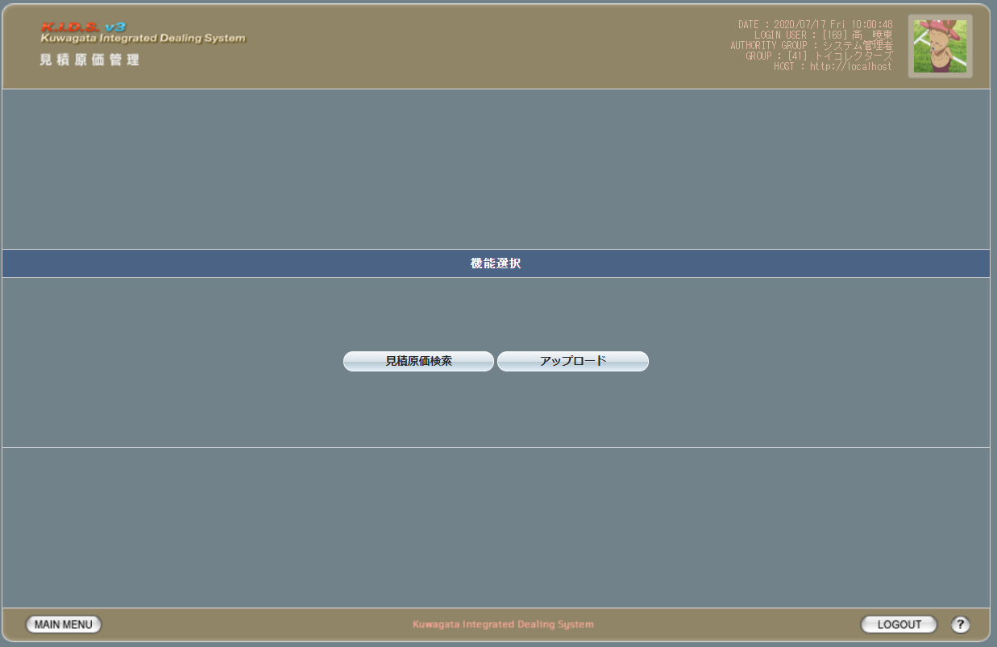

派生画面
なし

項目定義
No. | 名称 |  | 部品 |  | I/O | 必須 | 形式 |  | 桁数 | 下限 | 上限 | 初期値
1 | 見積原価検索 |  | ボタン |  | I | - | - |  | - | - | - | 固定値「見積原価検索」
2 | アップロード |  | ボタン |  | I | - | - |  | - | - | - | 固定値「アップロード」

動作定義
No. | 項目 |  |  | 動作 |  |  |  | 処理
1 | 見積原価検索 |  |  | クリック |  |  |  | 見積原価検索画面(U-03-02)に同ウィンドウで遷移
2 | アップロード |  |  | クリック |  |  |  | アップロード画面(U-03-01)に同ウィンドウで遷移

見積原価アップロード
画面定義
共通情報 |  | プロジェクト名 |  | 株式会社クワガタ様向け KID'S 受発注機能改修 |  |  |  |  |  |  |  |  | 作成者 | solcom
 |  | システム名 |  | Kuwagata Integrated Dealing System (KID'S) |  |  |  |  |  |  |  |  | 作成日付 | 2019-02-19
 |  | 工程名 |  | 基本設計 |  |  |  |  |  |  |  |  | バージョン | 0.6
 |  | ドキュメントID |  | KIDS0002 |  |  |  |  |  |  |  |  | 更新者
 |  | ドキュメント名 |  | 基本設計 画面設計書 |  |  |  |  |  |  |  |  | 更新日付
書誌情報 |  | 画面ID |  | U-03-01
 |  | 画面の名称 |  | 見積原価アップロード
 |  | 概要 |  | アップロードする見積原価計算書を指定する画面。本画面は元画面(「メインメニュー」U-00-03もしくは「見積原価管理メニュー」U-03-00 ※改修対象外)と同ウィンドウで遷移する。

画面レイアウト
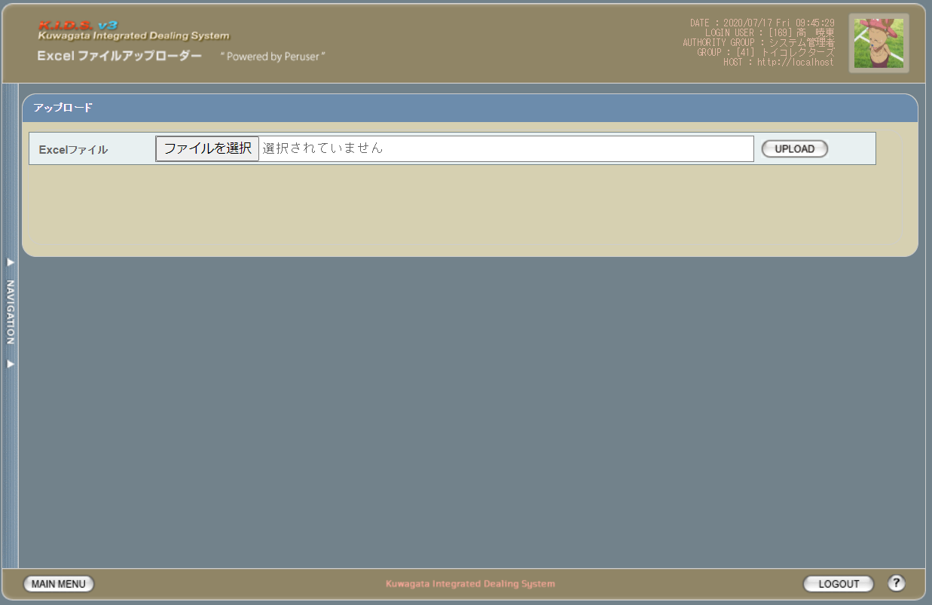

派生画面
1 | U-03-01-1 | エラー画面 |  |  |  | 不正なファイルが選択されたことを通知する画面。この画面は元画面(U-03-01)とは別ウィンドウで表示する。
画面レイアウト



項目定義
No. | 名称 |  | 部品 |  |  | I/O | 必須 | 形式 |  | 桁数 | 下限 | 上限 | 初期値
1 | ファイル・パス名 |  | テキストボックス |  |  | I | 〇 | - |  | - | - | - | -
2 | ファイルを選択 |  | ボタン |  |  | I | - | - |  | - | - | - | ブラウザによる固定値
3 | UPLOAD |  | ボタン |  |  | I | - | - |  | - | - | - | 固定値「UPLOAD」
4 | エラーメッセージ |  | ラベル |  |  | O | - | - |  | - | - | - | 下記エラーメッセージ参照
5 | 閉じる |  | ボタン |  |  | I | - | - |  | - | - | - | 固定値「閉じる」

動作定義
No. | 項目 |  |  | 動作 |  |  |  |  | 処理
1 | ファイルを選択 |  |  | クリック |  |  |  |  | ファイル選択用ダイアログを開く
2 | UPLOAD |  |  | クリック |  |  |  |  | アップロード
3 | 閉じる |  |  | クリック |  |  |  |  | エラー画面(U-03-01-1)を閉じてアップロード画面(U-03-01)表示状態に戻る

処理定義
No. | 処理名 |  |  |  | 処理内容
1 | アップロード |  |  |  | 1 | テキストボックス「ファイル・パス名」に入力されたパスをチェック。パスが存在しない場合、エラー画面(U-03-01-1)を別ウィンドウで開き、エラーメッセージ1を表示。

 |  |  |  |  | 2 | テキストボックス「ファイル・パス名」に入力されたファイルをチェック。ファイルが存在しない場合、エラー画面(U-03-01-1)を別ウィンドウで開き、エラーメッセージ1を表示。

 |  |  |  |  | 3 | ファイルがExcelファイルではない場合エラー画面(U-03-01-1)を別ウィンドウで開き、エラーメッセージ2を表示
 |  |  |  |  | 4 | 読み込み処理が失敗した場合エラー画面(U-03-01-1)を別ウィンドウで開き、エラーメッセージ3を表示
 |  |  |  |  | 5 | 読み込み処理に成功した場合、ワークシート選択画面(U-03-02)に遷移する。

エラーメッセージ
No. | エラー内容 |  |  |  |  |  |  |  | エラーメッセージ
1 | 存在しないファイルまたはパスが指定された |  |  |  |  |  |  |  | ファイルまたはパスが存在しません。
2 | Excelファイルではないファイルが指定された |  |  |  |  |  |  |  | Excelファイルを指定してください。
3 | その他(ファイル読み込みエラー等) |  |  |  |  |  |  |  | ファイルの読み込みに失敗しました。

ワークシート選択
画面定義
共通情報 |  | プロジェクト名 |  |  | 株式会社クワガタ様向け KID'S 受発注機能改修 |  |  |  |  |  |  |  |  | 作成者 | solcom
 |  | システム名 |  |  | Kuwagata Integrated Dealing System (KID'S) |  |  |  |  |  |  |  |  | 作成日付 | 2020-04-01
 |  | 工程名 |  |  | 基本設計 |  |  |  |  |  |  |  |  | バージョン | 0.6
 |  | ドキュメントID |  |  | KIDS0002 |  |  |  |  |  |  |  |  | 更新者
 |  | ドキュメント名 |  |  | 基本設計 画面設計書 |  |  |  |  |  |  |  |  | 更新日付
書誌情報 |  | 画面ID |  |  | U-03-02
 |  | 画面の名称 |  |  | ワークシート選択
 |  | 概要 |  |  | アップロードする見積原価計算書のワークシートを指定する画面。この画面は前画面(「見積原価アップロード」U-03-01)とは別ウィンドウで表示する。

画面レイアウト

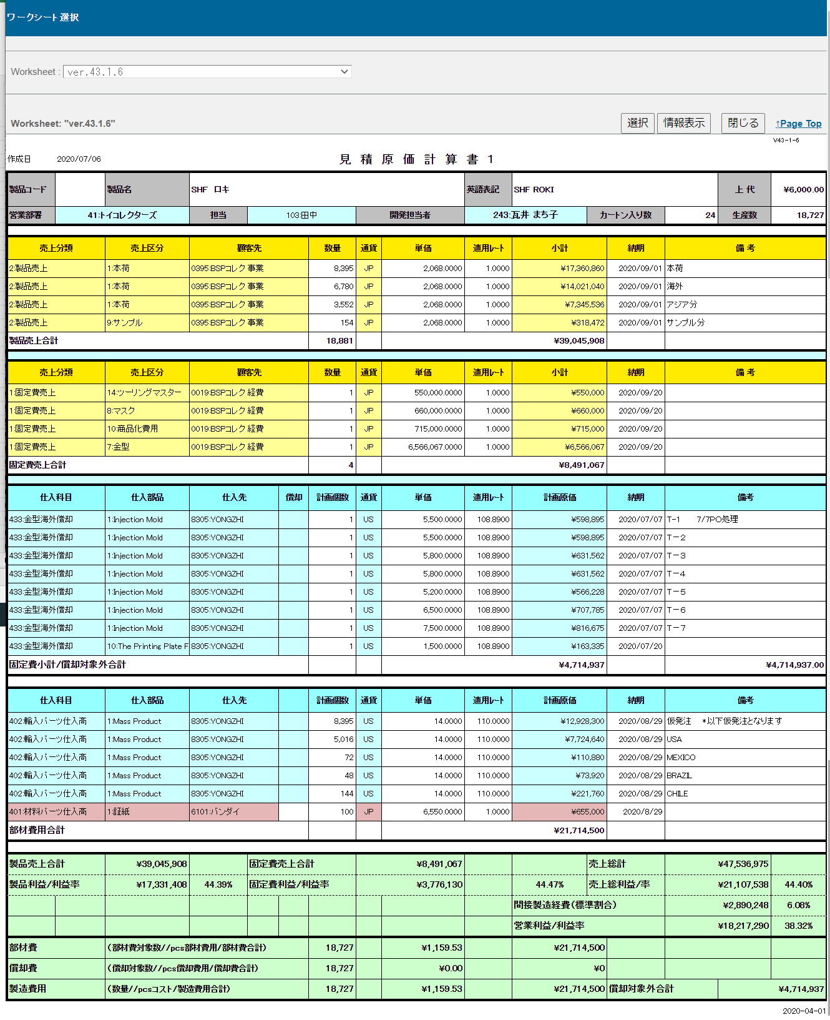

ヘッダ部

製品売上エリア

固定費売上エリア

固定費仕入エリア

部材費仕入エリア

経費エリア

フッタ部

派生画面
1 | U-03-02-1 |  | 確認ダイアログ |  |  | 見積原価計算書アップロード処理を中止してよいか確認するためのダイアログ。この画面は前画面(U-03-02)上に表示するJavaScript制御の確認ボックスである。

画面レイアウト

 |  |  |  |  |  |  | ・Google Chromeの場合
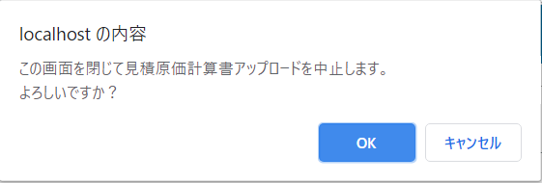

項目定義
No. | 名称 |  |  | 部品 |  | I/O |  | 必須 | 形式 |  | 桁数 | 下限 | 上限 | 初期値
1 | Worksheet |  |  | プルダウン |  | I |  | - | - |  | - | - | - | 1枚めのワークシート名
2 | 選択 |  |  | ボタン |  | I |  | ○ | - |  | - | - | - | 固定値「選択」
3 | 情報表示 |  |  | ボタン |  | I |  | - | - |  | - | - | - | 固定値「情報表示」
4 | 閉じる |  |  | ボタン |  | I |  | - | - |  | - | - | - | 固定値「閉じる」
5 | Page Top |  |  | リンク |  | I |  | - | - |  | - | - | - | 固定値「↑Page Top」
6 | ワークシート名 |  |  | ラベル |  | O |  | - | - |  | - | - | - | 直下に表示されているワークシートのワークシート名

7 | ヘッダ部 |  |  | ラベル |  | O |  | - | - |  | - | - | - | ワークシートに記載された情報
8 | 製品売上エリア |  |  | ラベル |  | O |  | - | - |  | - | - | - | ワークシートに記載された情報
9 | 固定費売上エリア |  |  | ラベル |  | O |  | - | - |  | - | - | - | ワークシートに記載された情報
10 | 固定値仕入エリア |  |  | ラベル |  | O |  | - | - |  | - | - | - | ワークシートに記載された情報
11 | 部材費仕入エリア |  |  | ラベル |  | O |  | - | - |  | - | - | - | ワークシートに記載された情報
12 | 経費エリア |  |  | ラベル |  | O |  | - | - |  | - | - | - | ワークシートに記載された情報
13 | フッタ部 |  |  | ラベル |  | O |  | - | - |  | - | - | - | ワークシートに記載された情報
14 | OK |  |  | ボタン |  | I |  | - | - |  | - | - | - | 固定値「OK」
15 | キャンセル |  |  | ボタン |  | I |  | - | - |  | - | - | - | 固定値「キャンセル」

動作定義
No. | 項目 |  |  |  | 動作 |  |  |  |  | 処理
1 | 画面全体 |  |  |  | 初期表示 |  |  |  |  | 「別紙 バリデーション仕様」の「ワークシート選択画面初期表示」の仕様を参照。
2 | ワークシート選択 |  |  |  | 切替 |  |  |  |  | 登録する見積原価計算書が記載されたワークシート表示部分へ移動
3 | 選択 |  |  |  | クリック |  |  |  |  | 「別紙 バリデーション仕様」の「ワークシート選択画面の選択ボタン押下時」に記載のチェックでエラーがなかった場合に、選択されたワークシートの情報をワークシート登録画面(U-03-03)へ受け渡す
4 | 情報表示 |  |  |  | クリック |  |  |  |  | 非表示となっている行の表示・非表示を切り替える（初期状態：非表示）
5 | 閉じる |  |  |  | クリック |  |  |  |  | 確認ダイアログ(U-03-02-1)を開く
6 | Page Top |  |  |  | クリック |  |  |  |  | 本画面最上部に移動
7 | OK |  |  |  | クリック |  |  |  |  | 確認ダイアログを閉じて見積原価アップロード画面(U-03-02)表示状態に戻る
8 | キャンセル |  |  |  | クリック |  |  |  |  | 確認ダイアログを閉じる

ワークシート登録確認
画面定義
共通情報 |  |  | プロジェクト名 |  | 株式会社クワガタ様向け KID'S 受発注機能改修 |  |  |  |  |  |  |  |  |  |  |  | 作成者 |  | solcom
 |  |  | システム名 |  | Kuwagata Integrated Dealing System (KID'S) |  |  |  |  |  |  |  |  |  |  |  | 作成日付 |  | 2020-04-01
 |  |  | 工程名 |  | 基本設計 |  |  |  |  |  |  |  |  |  |  |  | バージョン |  | 0.6
 |  |  | ドキュメントID |  | KIDS0002 |  |  |  |  |  |  |  |  |  |  |  | 更新者
 |  |  | ドキュメント名 |  | 基本設計 画面設計書 |  |  |  |  |  |  |  |  |  |  |  | 更新日付
書誌情報 |  |  | 画面ID |  | U-03-02-1
 |  |  | 画面の名称 |  | ワークシート登録確認
 |  |  | 概要 |  | 登録する見積原価計算書を表示し、対象が正しいかの確認を促す画面。ワークシート選択画面(U-03-02)と同ウィンドウで遷移する。

画面レイアウト

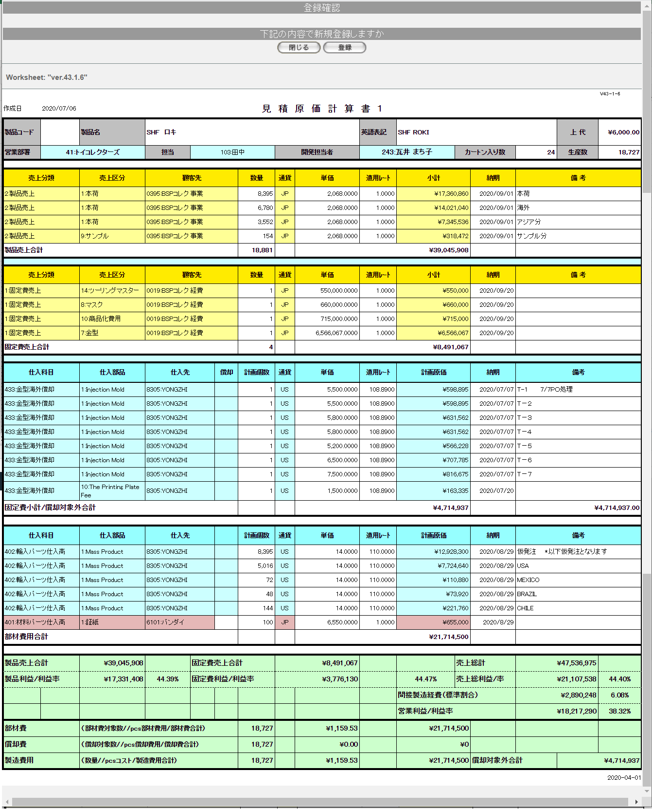

派生画面
1 | U-03-02-1 |  | 確認ダイアログ【1】 |  |  | 見積原価計算書登録処理を中止してよいか確認するためのダイアログ。この画面は前画面(U-03-03)上に表示するJavaScript制御の確認ボックスである。

画面レイアウト

 |  |  |  |  |  |  | ・Google Chromeの場合 |  |  |  |  |  |  |  | ・Microsoft Edgeの場合
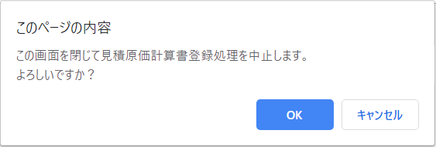
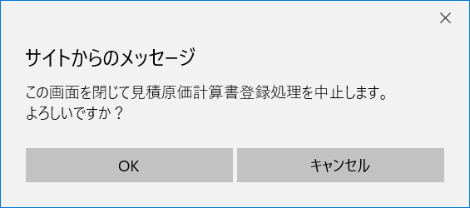

4 | U-03-02-2 |  | 登録完了画面 |  |  | 見積原価計算書の登録が正常に完了したことを通知する画面。 登録確認画面(U-03-02-1)と同ウィンドウで遷移する。

画面レイアウト

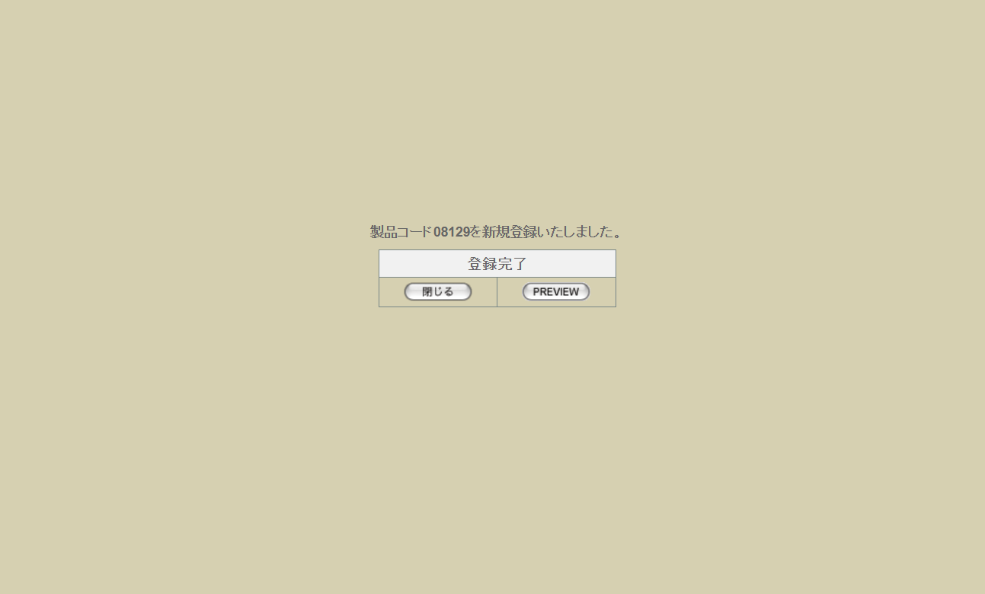

5 | U-03-02-3 |  | 登録エラー画面 |  |  | 見積原価計算書の登録時に何らかのエラーが発生したことを通知する画面。 登録確認画面(U-03-02-1)と同ウィンドウで遷移する。

画面レイアウト



項目定義
No. | 名称 |  |  | 部品 |  |  | I/O | 必須 | 形式 |  |  |  | 桁数 | 下限 |  | 上限 | 初期値
U-03-02-1
1 | 閉じる【1】 |  |  | ボタン |  |  | I | - | - |  |  |  | - | - |  | - | 固定値「閉じる」
2 | 登録 |  |  | ボタン |  |  | I | - | - |  |  |  | - | - |  | - | 固定値「登録」
3 | 見積原価データ |  |  | ラベル |  |  | O | - | - |  |  |  | - | - |  | - | 前画面(U-03-02)で選択したワークシートに記載された情報
U-03-02-1
4 | OK【1】 |  |  | ボタン |  |  | I | - | - |  |  |  | - | - |  | - | 固定値「OK」
5 | キャンセル |  |  | ボタン |  |  | I | - | - |  |  |  | - | - |  | - | 固定値「キャンセル」
U-03-02-2
6 | 完了メッセージ |  |  | ラベル |  |  | O | - | - |  |  |  | - | - |  | - | 下記完了メッセージ参照
7 | 製品コード |  |  | ラベル |  |  | O | - | - |  |  |  | - | - |  | - | 登録された製品情報の製品コード
8 | 閉じる【2】 |  |  | ボタン |  |  | I | - | - |  |  |  | - | - |  | - | 固定値「閉じる」
9 | PREVIIEW |  |  | ボタン |  |  | I | - | - |  |  |  | - | - |  | - | 固定値「印刷」
U-03-02-3
10 | エラーメッセージ |  |  | ラベル |  |  | O | - | - |  |  |  | - | - |  | - | 下記エラーメッセージ参照
11 | 閉じる【3】 |  |  | ボタン |  |  | I | - | - |  |  |  | - | - |  | - | 固定値「閉じる」

動作定義
No. | 項目 |  |  |  | 動作 |  |  |  |  |  | 処理
1 | 閉じる【1】 |  |  |  | クリック |  |  |  |  |  | 確認ダイアログ【1】(U-03-02-1)を開く
2 | 登録 |  |  |  | クリック |  |  |  |  |  | 製品データ登録、見積原価データ登録、受発注データ登録、画面遷移
3 | OK【1】 |  |  |  | クリック |  |  |  |  |  | 確認ダイアログ【1】と前画面(U-03-02-1)を閉じる
4 | キャンセル |  |  |  | クリック |  |  |  |  |  | 確認ダイアログ【1】を閉じて前画面(U-03-02-1)表示状態に戻る
5 | 閉じる【2】 |  |  |  | クリック |  |  |  |  |  | 本画面を閉じる
6 | PREVIIEW |  |  |  | クリック |  |  |  |  |  | 本画面を閉じて見積原価プレビュー画面(U-03-04)を同ウィンドウで開く
7 | 閉じる【3】 |  |  |  | クリック |  |  |  |  |  | 本画面を閉じる

処理定義
No. | 処理名 |  |  |  |  | 処理内容
1 | 製品データ登録 |  |  |  |  | 1 | ワークシートに製品コードが記載された場合、製品コードは、ワークシートに記載された製品コードとする

 |  |  |  |  |  | 2 | 記載された製品コード(strproductcode)で製品マスタ(m_product)を検索する
 |  |  |  |  |  | 3 | 検索結果が0件の場合、再販コードは「00」とする
 |  |  |  |  |  | 4 | 検索結果が存在する場合、再販コードは製品マスタの再販コード(strrevisecode)の最大値に1を加算したものとする。※1

 |  |  |  |  |  | 5 | ワークシートに製品コードが記載されなかった場合、製品マスタ(m_product)より最大の製品コード を取得する
 |  |  |  |  |  |  | 製品コードは、製品マスタの製品コード(strproductcode)の最大値に 1を加算したものとする

 |  |  |  |  |  | 6 | 製品マスタに以下の各データを登録する※2

 |  |  |  |  |  |  | 論理テーブル名 |  |  |  | 製品マスタ |  |  | 物理テーブル名 |  |  |  | m_product
 |  |  |  |  |  |  | 論理名 |  |  | 物理名 |  |  |  | 値
 |  |  |  |  |  |  | 製品番号 |  |  | lngproductno |  |  |  | 製品マスタの採番オブジェクトから採番
 |  |  |  |  |  |  | リビジョン番号 |  |  | lngrevisionno |  |  |  | 「0」
 |  |  |  |  |  |  | 製品コード |  |  | strproductcode |  |  |  | ワークシートに製品コードが記載された場合、記載の製品コード 上記以外の場合、str_pad(4で生成された製品コード, 5, 0, STR_PAD_LEFT)
 |  |  |  |  |  |  | 製品名 |  |  | strproductname |  |  |  | ワークシートに記載の製品名
 |  |  |  |  |  |  | 製品名(英語) |  |  | strproductenglishname |  |  |  | ワークシートに記載の製品名(英語)
 |  |  |  |  |  |  | 部門コード |  |  | lnginchargegroupcode |  |  |  | 表示用グループコード = ワークシートに記載の営業部署の部署コードでグループマスタ(m_group)を取得したグループコード
 |  |  |  |  |  |  | 担当者コード |  |  | lnginchargeusercode |  |  |  | 表示用ユーザコード = ワークシートに記載の担当者コードでユーザーマスタ(m_user)を取得したユーザーコード
 |  |  |  |  |  |  | 入力者コード |  |  | lnginputusercode |  |  |  | ログインユーザのユーザーコード
 |  |  |  |  |  |  | 開発担当者コード |  |  | lngdevelopusercode |  |  |  | 表示用ユーザコード = ワークシートに記載の開発担当者コードでユーザーマスタ(m_user)を取得したユーザーコード
 |  |  |  |  |  |  | カートン入数 |  |  | lngcartonquantity |  |  |  | ワークシートに記載のカートン入数
 |  |  |  |  |  |  | 生産予定数 |  |  | lngproductionquantity |  |  |  | ワークシートに記載の償却数 pcs
 |  |  |  |  |  |  | 納価(pcs)
 |  |  |  |  |  |  | 上代(pcs) |  |  | curretailprice |  |  |  | ワークシートに記載の上代
 |  |  |  |  |  |  | 無効フラグ |  |  | bytinvalidflag |  |  |  | 「false」
 |  |  |  |  |  |  | 作成日時 |  |  | dtminsertdate |  |  |  | システム日時
 |  |  |  |  |  |  | 改定日時 |  |  | dtmupdatedate |  |  |  | システム日時
 |  |  |  |  |  |  | 再販コード |  |  | strrevisecode |  |  |  | 上記で定義した再販コード

 |  |  |  |  |  | 7 | DB登録に失敗した場合下記エラーメッセージNo.3をセットして処理定義No.5に進む

 |  |  |  |  |  | 8 | 商品化企画テーブルの登録処理マスタに以下の各データを登録する

 |  |  |  |  |  |  | テーブル論理名 |  |  | 商品化企画テーブル |  |  |  | テーブル物理名 |  |  |  | t_goodsplan
 |  |  |  |  |  |  | 論理名 |  |  | 物理名 |  |  |  | 値
 |  |  |  |  |  |  | 商品化企画コード |  |  | lnggoodsplancode |  |  |  | 商品化企画テーブルの採番オブジェクトから採番
 |  |  |  |  |  |  | リビジョン番号 |  |  | lngrevisionno |  |  |  | 「0」
 |  |  |  |  |  |  | 製品番号 |  |  | lngproductno |  |  |  | 製品マスタ登録時に採番した製品番号
 |  |  |  |  |  |  | 再販コード |  |  | strrevisecode |  |  |  | 上記で定義した再販コード
 |  |  |  |  |  |  | 作成日時 |  |  | dtmcreationdate |  |  |  | システム日時
 |  |  |  |  |  |  | リビジョン日時 |  |  | dtmrevisiondate |  |  |  | システム日時
 |  |  |  |  |  |  | 企画進行状況コード |  |  | lnggoodsplanprogresscode |  |  |  | 1(「企画進行中」)
 |  |  |  |  |  |  | 入力者 |  |  | lnginputusercode |  |  |  | ログインユーザのユーザーコード

 |  |  |  |  |  | 9 | DB登録に失敗した場合下記エラーメッセージNo.3をセットして処理定義No.5に進む

2 | 見積原価データ登録 |  |  |  |  | 3 | 見積原価マスタに以下の各データを登録する

 |  |  |  |  |  |  | 論理テーブル名 |  |  | 見積原価マスタ |  |  |  | 物理テーブル名 |  |  |  | m_estimate
 |  |  |  |  |  |  | 論理名 |  |  | 物理名 |  |  |  | 値
 |  |  |  |  |  |  | 見積原価番号 |  |  | lngestimateno |  |  |  | 見積原価マスタの採番オブジェクトから採番
 |  |  |  |  |  |  | リビジョン番号 |  |  | lngrevisionno |  |  |  | 「0」
 |  |  |  |  |  |  | 製品コード |  |  | strproductcode |  |  |  | 上記で定義した製品コード
 |  |  |  |  |  |  | 再販コード |  |  | strrevisecode |  |  |  | 上記で定義した再販コード
 |  |  |  |  |  |  | 決定フラグ |  |  | bytdecisionflag |  |  |  | 「true」
 |  |  |  |  |  |  | 見積原価状態 ステータス |  |  | lngestimatestatuscode |  |  |  | 「4」(承認)
 |  |  |  |  |  |  | 固定費 |  |  | curfixedcost |  |  |  | ワークシートに記載の「償却費合計」
 |  |  |  |  |  |  | 部材費 |  |  | curmembercost |  |  |  | ワークシートに記載の「部材費合計」
 |  |  |  |  |  |  | 合計金額 |  |  | curtotalprice |  |  |  | ワークシートに記載の「売上総利益」
 |  |  |  |  |  |  | 製造費 |  |  | curmanufacturingcost |  |  |  | ワークシートに記載の「製造費用合計」
 |  |  |  |  |  |  | 予定売上高 |  |  | cursalesamount |  |  |  | ワークシートに記載の「製品売上合計」
 |  |  |  |  |  |  | 利益 |  |  | curprofit |  |  |  | ワークシートに記載の「営業利益」
 |  |  |  |  |  |  | 入力者 |  |  | lnginputusercode |  |  |  | ログインユーザのユーザーコード
 |  |  |  |  |  |  | 無効フラグ |  |  | bytinvalidflag |  |  |  | 「false」
 |  |  |  |  |  |  | 作成日時 |  |  | dtminsertdate |  |  |  | システム日時
 |  |  |  |  |  |  | 製品数量 |  |  | lngproductionquantity |  |  |  | ワークシートに記載の「償却数 pcs」
 |  |  |  |  |  |  | テンポラリNo. |  |  | lngtempno |  |  |  | NULL
 |  |  |  |  |  |  | 備考 |  |  | strnote |  |  |  | NULL
 |  |  |  |  |  |  | 製品リビジョン番号 |  |  | lngproductrevisionno |  |  |  | 製品データ登録での製品データのリビジョン番号

 |  |  |  |  |  | 4 | DB登録に失敗した場合下記エラーメッセージNo.3をセットして処理定義No.5に進む
 |  |  |  |  |  | 5 | ワークシートに記載の明細行すべてについて、見積原価詳細テーブル(t_estimatedetail)に以下の各データを登録する

 |  |  |  |  |  |  | 論理テーブル名 |  |  | 見積原価明細テーブル |  |  |  | 物理テーブル名 |  |  |  | t_estimatedetail
 |  |  |  |  |  |  | 論理名 |  |  | 物理名 |  |  |  | 値
 |  |  |  |  |  |  | 見積原価番号 |  |  | lngestimateno |  |  |  | 上記で採番した見積原価番号
 |  |  |  |  |  |  | 見積原価明細番号 |  |  | lngestimatedetailno |  |  |  | ワークシート中明細行の通し番号
 |  |  |  |  |  |  | リビジョン番号 |  |  | lngrevisionno |  |  |  | 「0」
 |  |  |  |  |  |  | 仕入科目コード |  |  | lngstocksubjectcode |  |  |  | 登録中の明細行が受注データの場合は「0」、発注データの場合は「仕入科目」のコード
 |  |  |  |  |  |  | 仕入部品コード |  |  | lngstockitemcode |  |  |  | 登録中の明細行が受注データの場合は「0」、発注データの場合は「仕入部品」のコード
 |  |  |  |  |  |  | 顧客コード |  |  | lngcustomercompanycode |  |  |  | 登録中の明細行が受注データの場合は「顧客先」のコード、発注データの場合は「仕入先」のコード
 |  |  |  |  |  |  | 償却対象フラグ |  |  | bytpayofftargetflag |  |  |  | 登録中の明細行が受注データの場合は「false」、発注データの場合は「償却」が「〇」なら「true」、空白なら「false」
 |  |  |  |  |  |  | パーセント 入力フラグ |  |  | bytpercentinputflag |  |  |  | 登録中明細行の仕入部品が「2:証紙」または「3:関税」であり、かつ「仕入先」にパーセント表記がある場合のみ「true」、それ以外は「false」
 |  |  |  |  |  |  | 通貨単位コード |  |  | lngmonetaryunitcode |  |  |  | 登録中明細行の「通貨」が「JP」ならば「1」、「US」ならば「2」、「HK」ならば「3」
 |  |  |  |  |  |  | 通貨レートコード |  |  | lngonetaryratecode |  |  |  | 登録中明細行の「通貨」が「JP」の場合、「0」、それ以外は「1」
 |  |  |  |  |  |  | 為替レート |  |  | curconversionrate |  |  |  | 登録中明細行の「適用レート」
 |  |  |  |  |  |  | 製品数量 |  |  | lngproductquantity |  |  |  | 登録中の明細行が受注データの場合は「数量」、発注データの場合は「計画個数」
 |  |  |  |  |  |  | 製品単価 |  |  | curproductprice |  |  |  | パーセント入力フラグがfalseの場合は、登録中明細行の「単価」。 それ以外の場合は、NULL
 |  |  |  |  |  |  | パーセント入力値 |  |  | curproductrate |  |  |  | パーセント入力フラグがtrueの場合は、登録中明細行の「仕入先」（パーセント値）。 それ以外の場合は、NULL
 |  |  |  |  |  |  | 計画原価小計 |  |  | cursubtotalprice |  |  |  | 登録中の明細行が受注データの場合は「小計」、発注データの場合は「計画原価」
 |  |  |  |  |  |  | 備考 |  |  | strnote |  |  |  | 登録中明細行の「備考」(記載がない場合NULL)
 |  |  |  |  |  |  | 表示用ソートキー |  |  | lngsortkey |  |  |  | ワークシート中明細行の通し番号
 |  |  |  |  |  |  | 売上分類コード |  |  | lngsalesdivisioncode |  |  |  | 登録中の明細行が受注データの場合は「売上分類」のコード、発注データの場合は「0」
 |  |  |  |  |  |  | 売上区分コード |  |  | lngsalesclasscode |  |  |  | 登録中の明細行が受注データの場合は「売上区分」のコード、発注データの場合は「0」

 |  |  |  |  |  | 6 | DB登録に失敗した場合下記エラーメッセージNo.3をセットして処理定義No.5に進む

 |  |  |  |  |  | 7 | ワークシートに記載の明細行すべてについて、見積原価履歴マスタ(m_estimatehistory)に以下の各データを登録する

 |  |  |  |  |  |  | 論理テーブル名 |  |  | 見積原価履歴マスタ |  |  |  | 物理テーブル名 |  |  |  | m_estimatehistory
 |  |  |  |  |  |  | 論理名 |  |  | 物理名 |  |  |  | 値
 |  |  |  |  |  |  | 見積原価番号 |  |  | lngestimateno |  |  |  | 上記で採番した見積原価番号
 |  |  |  |  |  |  | リビジョン番号 |  |  | lngrevisionno |  |  |  | 「0」
 |  |  |  |  |  |  | 見積原価行番号 |  |  | lngestimaterowno |  |  |  | ワークシート中明細行の通し番号
 |  |  |  |  |  |  | 見積原価明細番号 |  |  | lngestimatedetailno |  |  |  | ワークシート中明細行の通し番号
 |  |  |  |  |  |  | 見積原価明細リビジョン番号 |  |  | lngestimatedetailrevisionno |  |  |  | 「0」

 |  |  |  |  |  | 8 | DB登録に失敗した場合下記エラーメッセージNo.3をセットして処理定義No.5に進む

3 | 受発注データ登録 |  |  |  |  | 1 | ワークシートに記載の受注明細行すべてについて、受注マスタ(m_receive)に以下の各データを登録する

 |  |  |  |  |  |  | 論理テーブル名 |  |  | 受注マスタ |  |  |  | 物理テーブル名 |  |  |  | m_receive
 |  |  |  |  |  |  | 論理名 |  |  | 物理名 |  |  |  | 値
 |  |  |  |  |  |  | 受注番号 |  |  | lngreceiveno |  |  |  | 受注マスタの採番オブジェクトから採番
 |  |  |  |  |  |  | リビジョン番号 |  |  | lngrevisionno |  |  |  | 「0」
 |  |  |  |  |  |  | 受注コード |  |  | strreceivecode |  |  |  | 「別紙 採番体系」を参照
 |  |  |  |  |  |  | 再販コード |  |  | strrevisecode |  |  |  | 上記で定義した再販コード
 |  |  |  |  |  |  | 計上日 |  |  | dtmappropriationdate |  |  |  | システム日時
 |  |  |  |  |  |  | 顧客コード |  |  | lngcustomercompanycode |  |  |  | 表示用会社コード =登録中受注明細行の「顧客先」コードでグループマスタ(m_company)を取得した会社コード
 |  |  |  |  |  |  | グループコード |  |  | lnggroupcode |  |  |  | 表示用グループコード = ワークシートに記載の営業部署の部署コードでグループマスタ(m_group)を取得したグループコード
 |  |  |  |  |  |  | ユーザコード |  |  | lngusercode |  |  |  | 表示用ユーザコード = ワークシートに記載の担当者コードでユーザーマスタ(m_user)を取得したユーザーコード
 |  |  |  |  |  |  | 受注状態コード |  |  | lngreceivestatuscode |  |  |  | 「1」(仮受注)
 |  |  |  |  |  |  | 通貨単位コード |  |  | lngmonetaryunitcode |  |  |  | 登録中受注明細行の「通貨」が「JP」ならば「1」、「US」ならば「2」、「HK」ならば「3」
 |  |  |  |  |  |  | 通貨レートコード |  |  | lngmonetaryratecode |  |  |  | NULL
 |  |  |  |  |  |  | 換算レート |  |  | curconversionrate |  |  |  | NULL
 |  |  |  |  |  |  | 入力者 |  |  | lnginputusercode |  |  |  | ログイン情報のユーザーコード
 |  |  |  |  |  |  | 無効フラグ |  |  | bytinvalidflag |  |  |  | 「false」
 |  |  |  |  |  |  | 登録日 |  |  | dtminsertdate |  |  |  | システム日時
 |  |  |  |  |  |  | 顧客受注番号 |  |  | strcustomerreceivecode |  |  |  | NULL |  |  |  |  |  | ※6

 |  |  |  |  |  | 2 | DB登録に失敗した場合下記エラーメッセージNo.3をセットして処理定義No.5に進む

 |  |  |  |  |  | 3 | ワークシートに記載の受注明細行すべてについて、受注明細テーブル(t_receivedetail)に以下の各データを登録する

 |  |  |  |  |  |  | 論理テーブル名 |  |  | 受注明細テーブル |  |  |  | 物理テーブル名 |  |  |  | t_receivedetail
 |  |  |  |  |  |  | 論理名 |  |  | 物理名 |  |  |  | 値
 |  |  |  |  |  |  | 受注番号 |  |  | lngreceiveno |  |  |  | 上記で採番した受注番号
 |  |  |  |  |  |  | 受注明細番号 |  |  | lngreceivedetailno |  |  |  | ワークシート中受注明細行の通し番号
 |  |  |  |  |  |  | リビジョン番号 |  |  | lngrevisionno |  |  |  | 「0」
 |  |  |  |  |  |  | 製品コード |  |  | strproductcode |  |  |  | 上記で定義した製品コード
 |  |  |  |  |  |  | 再販コード |  |  | strrevisecode |  |  |  | 上記で定義した再販コード
 |  |  |  |  |  |  | 売上区分コード |  |  | lngsalesclasscode |  |  |  | 登録中受注明細行の「売上区分」コード
 |  |  |  |  |  |  | 納品日 |  |  | dtmdeliverydate |  |  |  | 登録中受注明細行の「納期」
 |  |  |  |  |  |  | 換算区分コード |  |  | lngconversionclasscode |  |  |  | NULL
 |  |  |  |  |  |  | 製品価格 |  |  | curproductprice |  |  |  | 登録中受注明細行の「単価」
 |  |  |  |  |  |  | 製品数量 |  |  | lngproductquantity |  |  |  | 登録中受注明細行の「数量」
 |  |  |  |  |  |  | 製品単位コード |  |  | lngproductunitcode |  |  |  | 「1」
 |  |  |  |  |  |  | 入数 |  |  | lngunitquantity |  |  |  | 「1」
 |  |  |  |  |  |  | 小計金額 |  |  | cursubtotalprice |  |  |  | 登録中受注明細行の「小計」
 |  |  |  |  |  |  | 備考 |  |  | strnote |  |  |  | 登録中受注明細行の「備考」
 |  |  |  |  |  |  | 表示用ソートキー |  |  | lngsortkey |  |  |  | ワークシート中受注明細行の通し番号
 |  |  |  |  |  |  | 見積原価番号 |  |  | lngestimateno |  |  |  | 上記で定義した見積原価番号
 |  |  |  |  |  |  | 見積原価明細行番号 |  |  | lngestimatedetailno |  |  |  | ワークシート中明細行の通し番号
 |  |  |  |  |  |  | 見積原価リビジョン番号 |  |  | lngestimaterevisionno |  |  |  | 「0」

 |  |  |  |  |  | 4 | DB登録に失敗した場合下記エラーメッセージNo.3をセットして処理定義No.5に進む

 |  |  |  |  |  | 5 | ワークシートに記載の発注明細行のうち、経費エリアに証紙明細のみ（ワークシート選択参照）を発注マスタ
 |  |  |  |  |  |  | (m_order)に以下の仕様でデータを登録する。
 |  |  |  |  |  |  | テーブル論理名 |  |  | 発注マスタ |  |  |  | テーブル物理名 |  |  |  | m_order
 |  |  |  |  |  |  | 論理名 |  |  | 物理名 |  |  |  | 値
 |  |  |  |  |  |  | 発注番号 |  |  | lngorderno |  |  |  | 発注マスタの採番オブジェクトから採番
 |  |  |  |  |  |  | リビジョン番号 |  |  | lngrevisionno |  |  |  | 「0」
 |  |  |  |  |  |  | 発注コード |  |  | strordercode |  |  |  | 「別紙 採番体系」を参照
 |  |  |  |  |  |  | 計上日 |  |  | dtmappropriationdate |  |  |  | システム日時
 |  |  |  |  |  |  | 仕入先コード |  |  | lngcustomercompancode |  |  |  | 表示用会社コード =登録中仕入明細行の「仕入先」コードでグループマスタ(m_company)を取得した会社コード
 |  |  |  |  |  |  | グループコード |  |  | lnggroupcode |  |  |  | 表示用グループコード = ワークシートに記載の営業部署の部署コードでグループマスタ(m_group)を取得したグループコード
 |  |  |  |  |  |  | ユーザコード |  |  | lngusercode |  |  |  | 表示用ユーザコード = ワークシートに記載の担当者コードでユーザーマスタ(m_user)を取得したユーザーコード
 |  |  |  |  |  |  | 発注状態 |  |  | lngorderstatuscode |  |  |  | 「1」(仮発注)
 |  |  |  |  |  |  | 通貨単位コード |  |  | lngmonetaryunitcode |  |  |  | 登録中発注明細行の「通貨」が「JP」ならば「1」、「US」ならば「2」、「HK」ならば「3」
 |  |  |  |  |  |  | 通貨レートコード |  |  | lngmonetaryratecode |  |  |  | NULL
 |  |  |  |  |  |  | 換算レート |  |  | curconversionrate |  |  |  | NULL
 |  |  |  |  |  |  | 支払条件コード |  |  | lngpayconditioncode |  |  |  | NULL
 |  |  |  |  |  |  | 納品場所コード |  |  | lngdeliveryplacecode |  |  |  | NULL
 |  |  |  |  |  |  | 入力者コード |  |  | lnginputusercode |  |  |  | ログイン情報のユーザーコード
 |  |  |  |  |  |  | 無効フラグ |  |  | bytinvalidflag |  |  |  | 「false」
 |  |  |  |  |  |  | 作成日時 |  |  | dtminsertdate |  |  |  | システム日時

 |  |  |  |  |  | 6 | DB登録に失敗した場合下記エラーメッセージNo.3をセットして処理定義No.5に進む
 |  |  |  |  |  | 7 | ワークシートに記載の発注明細行のうち、経費エリアに証紙明細のみ（ワークシート選択参照）を、発注明細テーブル(t_orderdetail)に以下の仕様でデータを登録する

 |  |  |  |  |  |  | テーブル論理名 |  |  | 発注明細テーブル |  |  |  | テーブル物理名 |  |  |  | t_orderdetail
 |  |  |  |  |  |  | 論理名 |  |  | 物理名 |  |  |  | 値
 |  |  |  |  |  |  | 発注番号 |  |  | lngorderno |  |  |  | 上記で採番した発注番号
 |  |  |  |  |  |  | 発注明細番号 |  |  | lngorderdetailno |  |  |  | ワークシート中発注明細行の通し番号
 |  |  |  |  |  |  | リビジョン番号 |  |  | lngrevisionno |  |  |  | 「0」
 |  |  |  |  |  |  | 製品コード |  |  | strproductcode |  |  |  | 上記で定義した製品コード
 |  |  |  |  |  |  | 再販コード |  |  | strrevisecode |  |  |  | 上記で定義した再販コード
 |  |  |  |  |  |  | 仕入科目コード |  |  | lngstocksubjectcode |  |  |  | 登録中発注明細行の「仕入科目」コード
 |  |  |  |  |  |  | 仕入部品コード |  |  | lngstockitemcode |  |  |  | 登録中発注明細行の「仕入部品」コード
 |  |  |  |  |  |  | 納品日 |  |  | dtmdeliverydate |  |  |  | 登録中発注明細行の「納期」
 |  |  |  |  |  |  | 運搬方法コード |  |  | lngdeliverymethodcode |  |  |  | NULL |  |  |  |  |  | ※7
 |  |  |  |  |  |  | 換算区分コード |  |  | lngconversionclasscode |  |  |  | 1（「製品単位計上」）
 |  |  |  |  |  |  | 製品価格 |  |  | curproductprice |  |  |  | 401：材料パーツ仕入高 1：証紙の場合、登録中発注明細行の「計画原価」/登録中発注明細行の「計画個数」 上記以外の場合、登録中発注明細行の「単価」 （通貨がJPの場合、小数点2桁まで切り捨て それ以外の場合、小数点4桁まで切り捨て）
 |  |  |  |  |  |  | 製品数量 |  |  | lngproductquantity |  |  |  | 登録中発注明細行の「計画個数」
 |  |  |  |  |  |  | 製品単位コード |  |  | lngproductunitcode |  |  |  | 1（pcs）
 |  |  |  |  |  |  | 小計金額 |  |  | cursubtotalprice |  |  |  | 登録中発注明細行の「計画原価」 （通貨がJPの場合、小数点0桁まで切り捨て それ以外の場合、小数点2桁まで切り捨て）
 |  |  |  |  |  |  | 備考 |  |  | strnote |  |  |  | 登録中発注明細行の「備考」
 |  |  |  |  |  |  | 金型番号 |  |  | strmoldno |  |  |  | NULL |  |  |  |  |  | ※7
 |  |  |  |  |  |  | 表示用ソートキー |  |  | lngsortkey |  |  |  | ワークシート中発注明細行の通し番号
 |  |  |  |  |  |  | 見積原価番号 |  |  | lngestimateno |  |  |  | 上記で定義した見積原価番号
 |  |  |  |  |  |  | 見積原価明細行番号 |  |  | lngestimatedetailno |  |  |  | ワークシート中明細行の通し番号
 |  |  |  |  |  |  | 見積原価リビジョン番号 |  |  | lngestimaterevisionno |  |  |  | 「0」

 |  |  |  |  |  | 8 | DB登録に失敗した場合下記エラーメッセージNo.3をセットして処理定義No.5に進む

5 | 画面遷移 |  |  |  |  | 1 | エラーメッセージがセットされている場合、登録エラー画面(U-03-02-3)に同ウィンドウで遷移する
 |  |  |  |  |  | 2 | エラーメッセージがセットされていない場合、再販コードが「00」であれば完了メッセージNo.1、それ以外であれば完了メッセージNo.2をセットして登録完了画面(U-03-02-2)に同ウィンドウで遷移する

 |  | ※6 | 受注確定時に登録する。
 |  | ※7 | 発注確定時に登録する。

完了メッセージ ※登録完了画面(U-03-03-2)で表示
No. | 登録内容例 |  |  |  |  |  |  |  |  |  | 完了メッセージ
1 | 製品を新規登録した場合(再販コードが「00」) |  |  |  |  |  |  |  |  |  | 製品コードXXXXX(製品コード)を新規登録いたしました。
 |  |  |  |  |  |  |  |  |  |  |  | 例：製品コードが「12345」の場合、“製品コード12345を新規登録致しました。”
2 | 既存製品を再販登録した場合(再販コードが「00」以外) |  |  |  |  |  |  |  |  |  | 製品コードXXXXX(製品コード)をXXXXX_YY(再販コード)として再販登録いたしました。

 |  |  |  |  |  |  |  |  |  |  |  | 例：製品コード「12345」の製品で3回めの再販登録を行った場合、“製品コード12345を12345_03として再販登録いたしました。”

エラーメッセージ ※登録エラー画面(U-03-03-3)で表示
No. | エラー内容 |  |  |  |  |  |  |  |  |  | エラーメッセージ
1 | パースチェックでエラーが発生 |  |  |  |  |  |  |  |  |  | ○○(パースエラーが発生した部分)□□(パースエラーが発生した項目)に誤りがあります。

 |  |  |  |  |  |  |  |  |  |  |  | 例：ヘッダ部営業部署が未入力だった場合、“ヘッダ部営業部署に誤りがあります。”
2 | マスタ整合性チェックでエラーが発生 |  |  |  |  |  |  |  |  |  | 「○○明細×行め：「△△(入力された値)」は□□マスタに存在しません。
 |  |  |  |  |  |  |  |  |  |  |  | 例：製品売上明細2行めの売上区分に「999」が入力されていた場合、“製品売上明細2行め：「999」は売上区分マスタに存在しません。”

3 | DB更新失敗(DBアクセスエラー、セッションエラー等) |  |  |  |  |  |  |  |  |  | 見積原価計算書のアップロードに失敗しました。

見積原価検索
画面定義
共通情報 |  |  | プロジェクト名 | 株式会社クワガタ様向け KID'S 受発注機能改修 |  |  |  |  |  |  |  |  |  |  | 作成者 |  | solcom
 |  |  | システム名 | Kuwagata Integrated Dealing System (KID'S) |  |  |  |  |  |  |  |  |  |  | 作成日付 |  | 2020-04-01
 |  |  | 工程名 | 基本設計 |  |  |  |  |  |  |  |  |  |  | バージョン |  | 0.6
 |  |  | ドキュメントID | KIDS0002 |  |  |  |  |  |  |  |  |  |  | 更新者
 |  |  | ドキュメント名 | 基本設計 画面設計書 |  |  |  |  |  |  |  |  |  |  | 更新日付
書誌情報 |  |  | 画面ID | U-03-03
 |  |  | 画面の名称 | 見積原価検索
 |  |  | 概要 | 登録された見積原価計算書を検索する画面。本改修で過去バージョンの検索も可能になる。本画面は元画面(「メインメニュー」U-00-03もしくは「見積原価管理メニュー」U-03-00)と同ウィンドウで遷移する。

画面レイアウト

新レイアウト

 | (1)
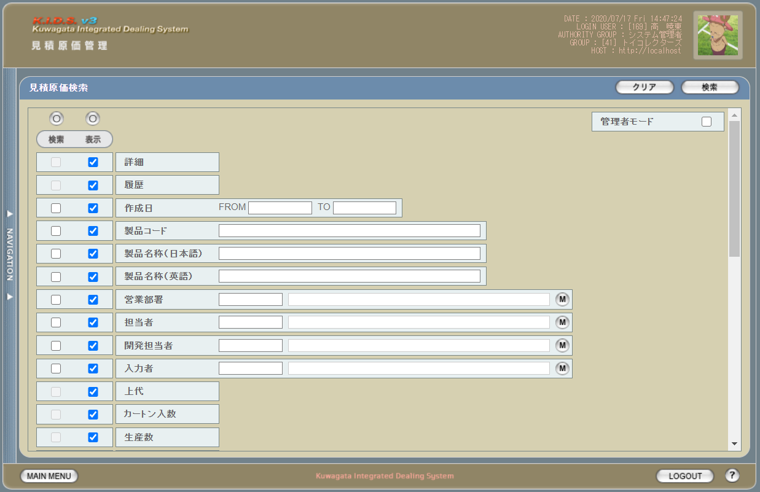

 | (2)
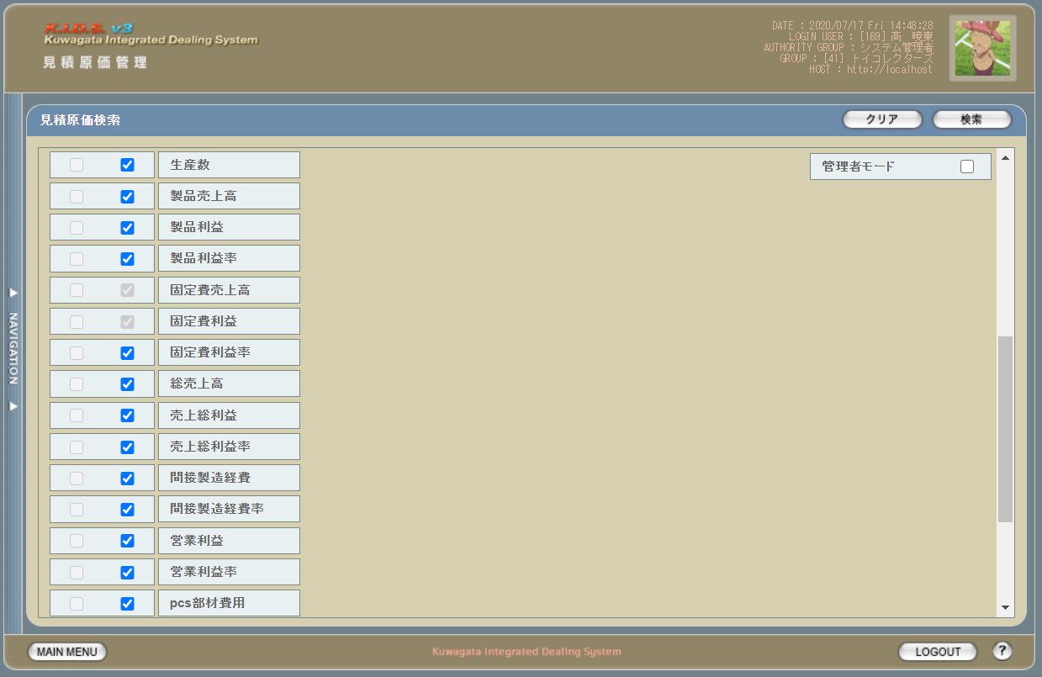

 | (3)

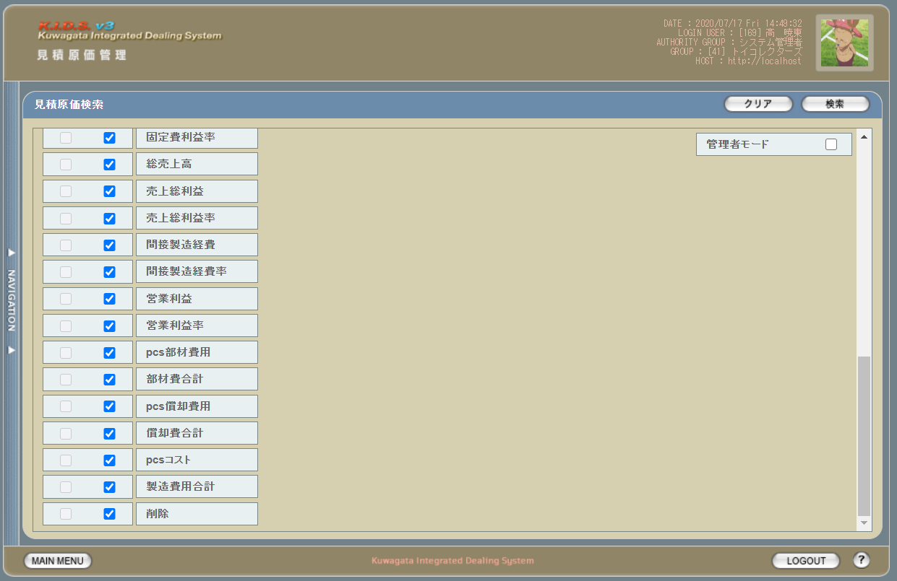

派生画面
1 | U-03-03-1 |  | エラーダイアログ |  |  | 各テキスト入力時にエラーがあった場合に通知する画面。この画面は前画面(U-03-03)上に表示するJavaScript制御のアラートボックスである。

画面レイアウト

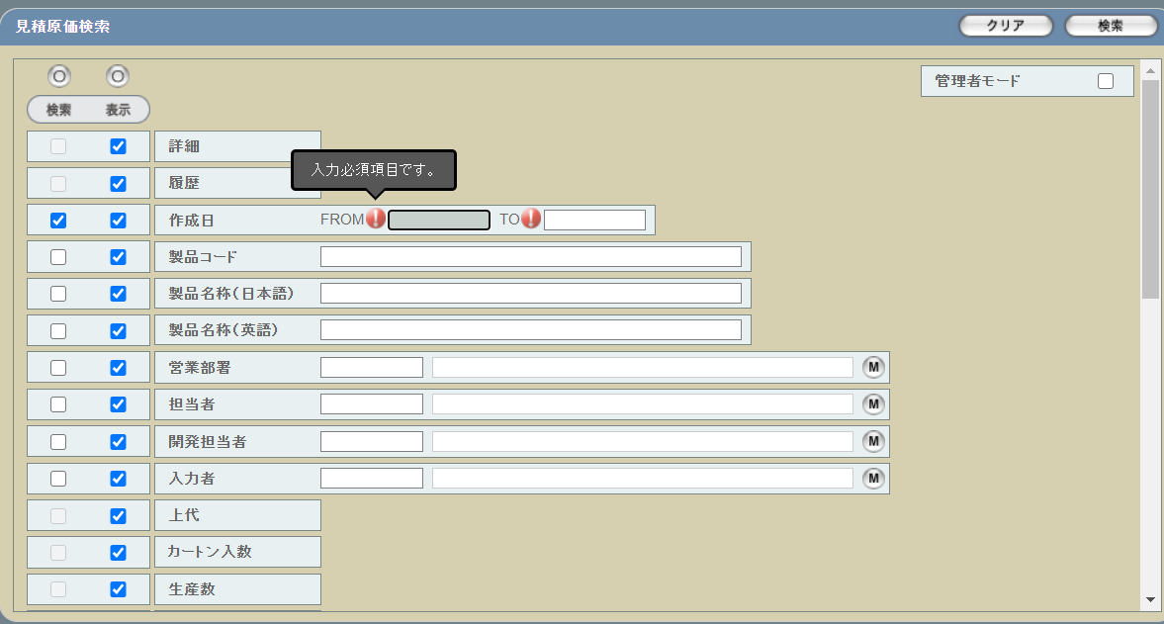

2 | U-03-03-2 |  | エラー画面 |  |  | 検索結果が多すぎる・DBアクセスエラー発生等、何らかの理由で検索が成功しなかったことを通知する画面。この画面は前画面(U-03-03)とは別ウィンドウで表示する。

画面レイアウト

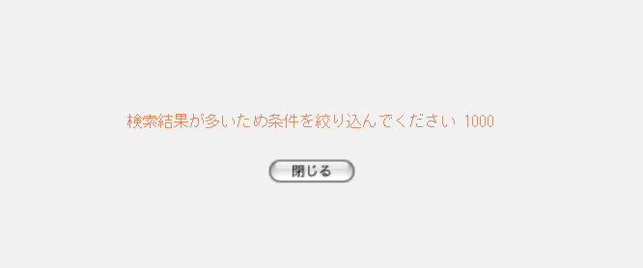

項目定義
No. | 名称 |  |  |  | 部品 |  |  |  | I/O | 必須 | 形式 |  | 桁数 | 下限 |  | 上限 | 初期値
1 | 検索全条件切替 |  |  |  | ボタン |  |  |  | I | - | - |  | - | - |  | - | OFF
2 | 表示全項目切替 |  |  |  | ボタン |  |  |  | I | - | - |  | - | - |  | - | OFF
3 | 管理者モード |  |  |  | チェックボックス |  |  |  | I | - | - |  | - | - |  | - | OFF
4 | 詳細（検索条件） |  |  |  | チェックボックス |  |  |  | O | - | - |  | - | - |  | - | OFF
5 | 詳細（表示項目） |  |  |  | チェックボックス |  |  |  | I | - | - |  | - | - |  | - | ON
6 | 履歴（検索条件） |  |  |  | チェックボックス |  |  |  | O | - | - |  | - | - |  | - | OFF
7 | 履歴（表示項目） |  |  |  | チェックボックス |  |  |  | I | - | - |  | - | - |  | - | ON
8 | 作成日（検索条件） |  |  |  | チェックボックス |  |  |  | I | - | - |  | - | - |  | - | OFF
9 | 作成日（表示項目） |  |  |  | チェックボックス |  |  |  | I | - | - |  | - | - |  | - | ON
10 | 製品コード（検索条件） |  |  |  | チェックボックス |  |  |  | I | - | - |  | - | - |  | - | OFF
11 | 製品コード（表示項目） |  |  |  | チェックボックス |  |  |  | I | - | - |  | - | - |  | - | ON
12 | 製品名称(日本語）（検索条件） |  |  |  | チェックボックス |  |  |  | I | - | - |  | - | - |  | - | OFF
13 | 製品名称(日本語）（表示項目） |  |  |  | チェックボックス |  |  |  | I | - | - |  | - | - |  | - | ON
14 | 製品名称（英語）（検索条件） |  |  |  | チェックボックス |  |  |  | I | - | - |  | - | - |  | - | OFF
15 | 製品名称（英語）（表示項目） |  |  |  | チェックボックス |  |  |  | I | - | - |  | - | - |  | - | ON
16 | 営業部署（検索条件） |  |  |  | チェックボックス |  |  |  | I | - | - |  | - | - |  | - | OFF
17 | 営業部署（表示項目） |  |  |  | チェックボックス |  |  |  | I | - | - |  | - | - |  | - | ON
18 | 担当者（検索条件） |  |  |  | チェックボックス |  |  |  | I | - | - |  | - | - |  | - | OFF
19 | 担当者（表示項目） |  |  |  | チェックボックス |  |  |  | I | - | - |  | - | - |  | - | ON
20 | 開発担当者（検索条件） |  |  |  | チェックボックス |  |  |  | I | - | - |  | - | - |  | - | OFF
21 | 開発担当者（表示項目） |  |  |  | チェックボックス |  |  |  | I | - | - |  | - | - |  | - | ON
22 | 入力者（検索条件） |  |  |  | チェックボックス |  |  |  | I | - | - |  | - | - |  | - | OFF
23 | 入力者（表示項目） |  |  |  | チェックボックス |  |  |  | I | - | - |  | - | - |  | - | ON
24 | 上代（検索条件） |  |  |  | チェックボックス |  |  |  | O | - | - |  | - | - |  | - | OFF
25 | 上代（表示項目） |  |  |  | チェックボックス |  |  |  | I | - | - |  | - | - |  | - | ON
26 | カートン入数（検索条件） |  |  |  | チェックボックス |  |  |  | O | - | - |  | - | - |  | - | OFF
27 | カートン入数（表示項目） |  |  |  | チェックボックス |  |  |  | I | - | - |  | - | - |  | - | ON
28 | 生産数（検索条件） |  |  |  | チェックボックス |  |  |  | O | - | - |  | - | - |  | - | OFF
29 | 生産数（表示項目） |  |  |  | チェックボックス |  |  |  | I | - | - |  | - | - |  | - | ON
30 | 製品売上合計（検索条件） |  |  |  | チェックボックス |  |  |  | O | - | - |  | - | - |  | - | OFF
31 | 製品売上合計（表示項目） |  |  |  | チェックボックス |  |  |  | I | - | - |  | - | - |  | - | ON
32 | 製品利益（検索条件） |  |  |  | チェックボックス |  |  |  | O | - | - |  | - | - |  | - | OFF
33 | 製品利益（表示項目） |  |  |  | チェックボックス |  |  |  | I | - | - |  | - | - |  | - | ON
34 | 製品利益率（検索条件） |  |  |  | チェックボックス |  |  |  | O | - | - |  | - | - |  | - | OFF
35 | 製品利益率（表示項目） |  |  |  | チェックボックス |  |  |  | I | - | - |  | - | - |  | - | ON
36 | 固定費売上合計（検索条件） |  |  |  | チェックボックス |  |  |  | O | - | - |  | - | - |  | - | OFF
37 | 固定費売上合計（表示項目） |  |  |  | チェックボックス |  |  |  | O | - | - |  | - | - |  | - | ON
38 | 固定費利益（検索条件） |  |  |  | チェックボックス |  |  |  | O | - | - |  | - | - |  | - | OFF
39 | 固定費利益（表示項目） |  |  |  | チェックボックス |  |  |  | O | - | - |  | - | - |  | - | ON
40 | 固定費利益率（検索条件） |  |  |  | チェックボックス |  |  |  | O | - | - |  | - | - |  | - | OFF
41 | 固定費利益率（表示項目） |  |  |  | チェックボックス |  |  |  | I | - | - |  | - | - |  | - | ON
42 | 売上総計（検索条件） |  |  |  | チェックボックス |  |  |  | O | - | - |  | - | - |  | - | OFF
43 | 売上総計（表示項目） |  |  |  | チェックボックス |  |  |  | I | - | - |  | - | - |  | - | ON
44 | 売上総利益（検索条件） |  |  |  | チェックボックス |  |  |  | O | - | - |  | - | - |  | - | OFF
45 | 売上総利益（表示項目） |  |  |  | チェックボックス |  |  |  | I | - | - |  | - | - |  | - | ON
46 | 売上総利益率（検索条件） |  |  |  | チェックボックス |  |  |  | O | - | - |  | - | - |  | - | OFF
47 | 売上総利益率（表示項目） |  |  |  | チェックボックス |  |  |  | I | - | - |  | - | - |  | - | ON
48 | 間接製造経費（検索条件） |  |  |  | チェックボックス |  |  |  | O | - | - |  | - | - |  | - | OFF
49 | 間接製造経費（表示項目） |  |  |  | チェックボックス |  |  |  | I | - | - |  | - | - |  | - | ON
50 | 間接製造経費率（検索条件） |  |  |  | チェックボックス |  |  |  | O | - | - |  | - | - |  | - | OFF
51 | 間接製造経費率（表示項目） |  |  |  | チェックボックス |  |  |  | I | - | - |  | - | - |  | - | ON
52 | 営業利益（検索条件） |  |  |  | チェックボックス |  |  |  | O | - | - |  | - | - |  | - | OFF
53 | 営業利益（表示項目） |  |  |  | チェックボックス |  |  |  | I | - | - |  | - | - |  | - | ON
54 | 営業利益率（検索条件） |  |  |  | チェックボックス |  |  |  | O | - | - |  | - | - |  | - | OFF
55 | 営業利益率（表示項目） |  |  |  | チェックボックス |  |  |  | I | - | - |  | - | - |  | - | ON
56 | pcs部材費用（検索条件） |  |  |  | チェックボックス |  |  |  | O | - | - |  | - | - |  | - | OFF
57 | pcs部材費用（表示項目） |  |  |  | チェックボックス |  |  |  | I | - | - |  | - | - |  | - | ON
58 | 部材費合計（検索条件） |  |  |  | チェックボックス |  |  |  | O | - | - |  | - | - |  | - | OFF
59 | 部材費合計（表示項目） |  |  |  | チェックボックス |  |  |  | I | - | - |  | - | - |  | - | ON
60 | pcs償却費用（検索条件） |  |  |  | チェックボックス |  |  |  | O | - | - |  | - | - |  | - | OFF
61 | pcs償却費用（表示項目） |  |  |  | チェックボックス |  |  |  | I | - | - |  | - | - |  | - | ON
62 | 償却費合計（検索条件） |  |  |  | チェックボックス |  |  |  | O | - | - |  | - | - |  | - | OFF
63 | 償却費合計（表示項目） |  |  |  | チェックボックス |  |  |  | I | - | - |  | - | - |  | - | ON
64 | pcsコスト（検索条件） |  |  |  | チェックボックス |  |  |  | O | - | - |  | - | - |  | - | OFF
65 | pcsコスト（表示項目） |  |  |  | チェックボックス |  |  |  | I | - | - |  | - | - |  | - | ON
66 | 製造費用合計（検索条件） |  |  |  | チェックボックス |  |  |  | O | - | - |  | - | - |  | - | OFF
67 | 製造費用合計（表示項目） |  |  |  | チェックボックス |  |  |  | I | - | - |  | - | - |  | - | ON
68 | 削除（検索条件） |  |  |  | チェックボックス |  |  |  | O | - | - |  | - | - |  | - | OFF
69 | 削除（表示項目） |  |  |  | チェックボックス |  |  |  | I | - | - |  | - | - |  | - | ON
70 | 作成日FROM |  |  |  | テキストボックス |  |  |  | I | △ ※1 | ※3 |  | 4+2+2 | - |  | - | -
71 | 作成日TO |  |  |  | テキストボックス |  |  |  | I |  |  |  | 4+2+2 | - |  | - | -
72 | 製品コード |  |  |  | テキストボックス |  |  |  | I | △ ※2 | 複数指定可※5 ※4 |  | 5(+2) | - |  | - | -
73 | 製品名称（日本語） |  |  |  | テキストボックス |  |  |  | I |  | - |  | - | - |  | - | -
74 | 製品名称（英語） |  |  |  | テキストボックス |  |  |  | I |  | 半角英数字 |  | - | - |  | - | -
75 | 入力者コード |  |  |  | テキストボックス |  |  |  | I |  | - |  | - | - |  | - | -
76 | 入力者名 |  |  |  | テキストボックス |  |  |  | I |  | - |  | - | - |  | - | -
77 | 入力者マスタボタン |  |  |  | ボタン |  |  |  | I | - | - |  | - | - |  | - | -
78 | 営業部署コード |  |  |  | テキストボックス |  |  |  | I | △ ※2 | - |  | - | - |  | - | -
79 | 営業部署名 |  |  |  | テキストボックス |  |  |  | O |  | - |  | - | - |  | - | -
80 | 部門マスタボタン |  |  |  | ボタン |  |  |  | I | - | - |  | - | - |  | - | -
81 | 担当者コード |  |  |  | テキストボックス |  |  |  | I | △ ※2 | - |  | - | - |  | - | -
82 | 担当者名 |  |  |  | テキストボックス |  |  |  | O |  | - |  | - | - |  | - | -
83 | 担当者マスタボタン |  |  |  | ボタン |  |  |  | I | - | - |  | - | - |  | - | -
84 | 開発担当者コード |  |  |  | テキストボックス |  |  |  | I | △ ※2 | - |  | - | - |  | - | -
85 | 開発担当者名 |  |  |  | テキストボックス |  |  |  | O |  | - |  | - | - |  | - | -
86 | 開発担当者マスタボタン |  |  |  | ボタン |  |  |  | I | - | - |  | - | - |  | - | -
87 | クリアボタン |  |  |  | ボタン |  |  |  | I | - | - |  | - | - |  | - | 固定値「クリア」
88 | 検索ボタン |  |  |  | ボタン |  |  |  | I | - | - |  | - | - |  | - | 固定値「検索」
89 | OKボタン |  |  |  | ボタン |  |  |  | I | - | - |  | - | - |  | - | 固定値「OK」
90 | エラーメッセージ |  |  |  | ラベル |  |  |  | O | - | - |  | - | - |  | - | 下記エラーメッセージ参照
91 | 閉じるボタン |  |  |  | ボタン |  |  |  | I | - | - |  | - | - |  | - | 固定値「閉じる」
 | ※1 | 作成日の検索条件チェックがONの場合、作成日FROMか作成日TOのどちらかが必須
 | ※2 | 該当項目の検索条件チェックがONの場合必須
 | ※3 | yyyy/mとyyyy/mmは検索実行時にyyyy/mm/01として扱う
 | ※4 | 製品コードxxxxx(半角数字5桁)と枝番(再販コード)を「_(半角アンダーバー)」でつなぐ。枝番は省略可。
 | ※5 | 枝番を省略した際は該当する製品コードを持つ再販商品すべてが検索対象となる。
 | ※6 | 複数指定時の入力方法は、機能設計書の「複数指定について」を参照
 | ※7 | チェックボックスon時の仕様については、機能設計書の「表示項目の仕様整理」を参照

動作定義
No. | 項目 |  |  |  |  |  | 動作 |  |  |  |  | 処理
1 | 検索全条件切替 |  |  |  |  |  | クリック |  |  |  |  | 全項目のON/OFF切替
2 | 表示全項目切替 |  |  |  |  |  | クリック |  |  |  |  | 全項目のON/OFF切替
3 | 検索条件チェック |  |  |  |  |  | 切替 |  |  |  |  | 該当の検索条件チェックのON/OFFを切り替える
4 | 表示項目チェック |  |  |  |  |  | 切替 |  |  |  |  | 該当の表示項目チェックのON/OFFを切り替える
5 | 入力者マスタボタン |  |  |  |  |  | クリック |  |  |  |  | 入力者検索画面(C-00-04)をポップアップ表示
6 | 部門マスタボタン |  |  |  |  |  | クリック |  |  |  |  | 部門検索画面(C-00-01)をポップアップ表示
7 | 担当者マスタボタン |  |  |  |  |  | クリック |  |  |  |  | 担当者マスタ検索画面(C-00-02)をポップアップ表示
8 | 開発担当者マスタボタン |  |  |  |  |  | クリック |  |  |  |  | 開発担当者マスタ検索画面(C-00-03)をポップアップ表示
9 | クリア |  |  |  |  |  | クリック |  |  |  |  | 入力中のすべての項目を初期値状態に変更する
10 | 検索 |  |  |  |  |  | クリック |  |  |  |  | バリデーションチェック、日付フォーマット変更、商品検索
11 | 閉じる |  |  |  |  |  | クリック |  |  |  |  | エラー画面(U-03-03-2)を閉じて、見積原価検索画面(U-03-03)の表示状態に戻る

処理定義
No. | 処理名 |  |  |  |  |  |  | 処理内容
1 | バリデーションチェック |  |  |  |  |  |  | 1 | 検索条件チェックがONの項目が未入力の場合(※1)、エラーメッセージNo.1をセットする
 |  |  |  |  |  |  |  | 2 | 作成日FROM、作成日TOのいずれか1件以上が正規表現「/(19[0-9]{2}|2[0-9]{3})\/(0[1-9]|1[0-2])\/([0-2][0-9]|3[0-1])/」に一致しない場合、エラーメッセージNo.3をセットする

 |  |  |  |  |  |  |  | 3 | 作成日FROM、作成日TOから「/」を除去し、「年(先頭から4桁めまで)」「月(5・6桁めをゼロパディング入り2桁に変換)」「日(それ以降をゼロパディング入り2桁に変換、入力値が6桁以下の場合は「01」とする)」に分割する

 |  |  |  |  |  |  |  | 4 | 作成日FROM・作成日TOのいずれか1件以上が存在しない日付(2/31等)の場合、エラーメッセージNo.3をセットする

 |  |  |  |  |  |  |  | 5 | 作成日FROMが作成日TOよりも未来の日付である場合、エラーメッセージNo.4をセットする
 |  |  |  |  |  |  |  | 6 | 作成日FROMが現在の日付よりも未来である場合、エラーメッセージNo.5をセットする
 |  |  |  |  |  |  |  | 7 | 製品コード(範囲指定・複数指定の場合は1件ずつチェックを行う)が正規表現「/^\d{5}(_\d{2})?$/」に一致しない場合、エラーメッセージNo.2をセットする

 |  |  |  |  |  |  |  | 8 | 製品名称（英語）が正規表現「/^[a-zA-Z0-9]+$/」に一致しない場合、エラーメッセージNo.2をセットする
 |  |  |  |  |  |  |  | 9 | エラーメッセージがセットされている場合、エラーダイアログ(U-02-02-1)を開く
2 | 日付フォーマット変更 |  |  |  |  |  |  | バリデーションチェックNo.5で分割した年・月・日を「/」でつなぎ、入力欄に再表示する
3 | 見積原価検索 |  |  |  |  |  |  | 1 | 製品コードが複数指定もしくは範囲指定された場合はOR、BETWEEN等を使用して対応する。
 |  |  |  |  |  |  |  | 2 | DBアクセスエラー等何らかの理由で検索処理に失敗した場合、エラーメッセージNo.6をセットする
 |  |  |  |  |  |  |  | 3 | 検索結果件数が1000件を超える場合、エラーメッセージNo.7をセットする
 |  |  |  |  |  |  |  | 4 | エラーメッセージがセットされている場合、エラー画面(U-03-04-2)を別ウィンドウで開く
 |  |  |  |  |  |  |  | 5 | それ以外の場合、見積原価一覧画面(U-03-05)を別ウィンドウで開く
 | ※1 | 作成日の検索条件チェックがONの場合、FROMかTOのどちらかが入力してあれば可。

エラーメッセージ
No. | エラー内容 |  |  |  |  |  |  |  |  |  |  | エラーメッセージ ※
1 | バリデーションチェックNo.1でエラーが発生した場合 |  |  |  |  |  |  |  |  |  |  | 〇〇が入力されていません
2 | バリデーションチェックNo.7,8でエラーが発生した場合 |  |  |  |  |  |  |  |  |  |  | 〇〇の書式に誤りがあります
3 | バリデーションチェックNo.2～4でエラーが発生した場合 |  |  |  |  |  |  |  |  |  |  | 〇〇に存在しない日付が指定されました
4 | バリデーションチェックNo.5でエラーが発生した場合 |  |  |  |  |  |  |  |  |  |  | 作成日FROMに作成日TOより未来の日付が指定されました
5 | バリデーションチェックNo.6でエラーが発生した場合 |  |  |  |  |  |  |  |  |  |  | 作成日FROMに未来の日付が指定されました
6 | 見積原価検索実行中にDBアクセスエラー等が発生した場合 |  |  |  |  |  |  |  |  |  |  | 見積原価データの検索に失敗しました
7 | 見積原価検索結果件数が1000件を超える場合 |  |  |  |  |  |  |  |  |  |  | 検索結果が多いため条件を絞り込んでください 1000
 | ※ | 「〇〇」には該当する項目名(作成日FROM、製品コード等)が入る

見積原価一覧
画面定義
共通情報 |  |  | プロジェクト名 |  | 株式会社クワガタ様向け KID'S 受発注機能改修 |  |  |  |  |  |  |  | 作成者 | solcom
 |  |  | システム名 |  | Kuwagata Integrated Dealing System (KID'S) |  |  |  |  |  |  |  | 作成日付 | 2020-04-01
 |  |  | 工程名 |  | 基本設計 |  |  |  |  |  |  |  | バージョン | 0.6
 |  |  | ドキュメントID |  | KIDS0002 |  |  |  |  |  |  |  | 更新者
 |  |  | ドキュメント名 |  | 基本設計 画面設計書 |  |  |  |  |  |  |  | 更新日付
書誌情報 |  |  | 画面ID |  | U-03-05
 |  |  | 画面の名称 |  | 見積原価一覧
 |  |  | 概要 |  | 見積原価データの検索結果一覧を表示する画面。この画面は前画面(「見積原価検索」U-03-04)とは別ウィンドウで表示する。 ※初期表示時は、最新リビジョンのデータのみを取得し、履歴ボタン押下時に、押下された見積原価の履歴データを取得する。

画面レイアウト
新レイアウト

項目定義
No. | 名称 |  |  | 部品 |  | I/O | 必須 | 形式 |  | 桁数 | 下限 | 上限 | 初期値
1 | コピー |  |  | ボタン |  | I | - | - |  | - | - | - | ボタン画像
2 | 詳細 |  |  | ボタン |  | I | - | - |  | - | - | - | ボタン画像
3 | 履歴 |  |  | ボタン |  | I | - | - |  | - | - | - | ボタン画像
4 | 作成日 |  |  | ラベル |  | O | - | 'YYYY/MM/DD HH24:MI:SS' |  | - | - | - | m_estimate.dtminsertdate
5 | 製品コード |  |  | ラベル |  | O | - | - |  | - | - | - | m_product.strproductcode + '_' + m_product.strrevisecode
6 | 製品名称（日本語） |  |  | ラベル |  | O | - | - |  | - | - | - | m_product.strproductname
7 | 製品名称（英語） |  |  | ラベル |  | O | - | - |  | - | - | - | m_product.strproductenglishname
8 | 営業部署 |  |  | ラベル |  | O | - | - |  | - | - | - | lnggroupcode = m_product.lnginchargegroupcodeでm_groupを検索する '[' + m_group.strgroupdisplaycode + ']' + m_group.strgroupdisplayname
9 | 担当 |  |  | ラベル |  | O | - | - |  | - | - | - | lngusercode = m_product.lnginchargeusercodeでm_userを検索する '[' + m_user.struserdisplaycode + ']' + m_user.struserdisplayname
10 | 開発担当者 |  |  | ラベル |  | O | - | - |  | - | - | - | lngusercode = m_product.lngdevelopusercodeでm_userを検索する '[' + m_user.struserdisplaycode + ']' + m_user.struserdisplayname
11 | 入力者 |  |  | ラベル |  | O | - | - |  | - | - | - | lngusercode = m_estimate.lnginputusercodeでm_userを検索する '[' + m_user.struserdisplaycode + ']' + m_user.struserdisplayname
12 | 上代 |  |  | ラベル |  | O | - | \ #,##0 |  | - | - | - | m_product.curretailprice
13 | カートン入数 |  |  | ラベル |  | O | - | #,##0 |  | - | - | - | m_product.lngcartonquantity
14 | 生産数 |  |  | ラベル |  | O | - | #,##0 |  | - | - | - | m_product.lngproductionquantity
15 | 製品売上合計 |  |  | ラベル |  | O | - | \ #,###,##0 |  | - | - | - | m_estimate.cursalesamount
16 | 製品利益 |  |  | ラベル |  | O | - | \ #,###,##0 |  | - | - | - | m_estimate.cursalesamount - m_estimate.curmanufacturingcost
17 | 製品利益率 |  |  | ラベル |  | O | - | 0.00% |  | - | - | - | m_estimate.cursalesamount = 0の場合、0% それ以外の場合、(m_estimate.cursalesamount - m_estimate.curmanufacturingcost)/m_estimate.cursalesamount * 100 + "%"
18 | 固定費売上合計 |  |  | ラベル |  | O | - | \ #,###,##0 |  | - | - | - | 見積原価明細テーブルに固定費売上エリアのt_estimatedetail.cursubtotalprice * t_estimatedetail.curconversionrateの合計
19 | 固定費利益 |  |  | ラベル |  | O | - | \ #,###,##0 |  | - | - | - | m_estimate.curtotalprice - m_estimate.cursalesamount + m_estimate.curmanufacturingcost
20 | 固定費利益率 |  |  | ラベル |  | O | - | 0.00% |  | - | - | - | 固定費売上合計 = 0の場合、0% それ以外の場合、(m_estimate.curtotalprice - m_estimate.cursalesamount + m_estimate.curmanufacturingcost) / 固定費売上合計 * 100 + "%"
21 | 売上総計 |  |  | ラベル |  | O | - | \ #,###,##0 |  | - | - | - | 製品売上合計 + 固定費売上合計
22 | 売上総利益 |  |  | ラベル |  | O | - | \ #,###,##0 |  | - | - | - | m_estimate.curtotalprice
23 | 売上総利益率 |  |  | ラベル |  | O | - | 0.00% |  | - | - | - | 製品売上合計 + 固定費売上合計 = 0 の場合、0% それ以外の場合、 m_estimate.curtotalprice / (製品売上合計 + 固定費売上合計) * 100 + "%"
24 | 間接製造経費 |  |  | ラベル |  | O | - | \ #,###,##0 |  | - | - | - | m_estimate.curtotalprice - m_estimate.curprofit
25 | 間接製造経費率 |  |  | ラベル |  | O | - | 0.00% |  | - | - | - | 「6.08%」
26 | 営業利益 |  |  | ラベル |  | O | - | \ #,###,##0 |  | - | - | - | m_estimate.curprofit
27 | 営業利益率 |  |  | ラベル |  | O | - | 0.00% |  | - | - | - | 製品売上合計 + 固定費売上合計 = 0 の場合、0% それ以外の場合、m_estimate.curprofit /(製品売上合計 + 固定費売上合計) * 100 + "%"
28 | pcs部材費用 |  |  | ラベル |  | O | - | \ #,###,##0.00 |  | - | - | - | m_product.lngproductionquantity = 0 の場合、0 それ以外の場合、m_estimate.curmembercost / m_product.lngproductionquantity
29 | 部材費合計 |  |  | ラベル |  | O | - | \ #,###,##0 |  | - | - | - | m_estimate.curmembercost
30 | pcs償却費用 |  |  | ラベル |  | O | - | \ #,###,##0.00 |  | - | - | - | m_product.lngproductionquantity = 0 の場合、0 それ以外の場合、m_estimate.curfixedcost / m_product.lngproductionquantity
31 | 償却費合計 |  |  | ラベル |  | O | - | \ #,###,##0 |  | - | - | - | m_estimate.curfixedcost
32 | pcsコスト |  |  | ラベル |  | O | - | \ #,###,##0.00 |  | - | - | - | m_product.lngproductionquantity = 0 の場合、0 それ以外の場合、m_estimate.curmanufacturingcost / m_product.lngproductionquantity
33 | 製造費用合計 |  |  | ラベル |  | O | - | \ #,###,##0 |  | - | - | - | m_estimate.curmanufacturingcost
34 | 削除 |  |  | ボタン |  | I | - | - |  | - | - | - | 該当の見積原価データに紐づくすべての受注データのステータス(m_receive.lngreceivestatuscode)が「1」(仮受注)、かつすべての発注データのステータス(m_order.lngorderstatuscode)が「1」(仮発注)ならば削除ボタン画像、それ以外は空白 ※1
35 | 閉じる |  |  | ボタン |  | I | - | - |  | - | - | - | 固定値「閉じる」
 | ※1 | SELECT COUNT(*) AS cnt1 FROM m_receive WHERE lngestimateno = [見積原価番号] AND lngreceivestatuscode <> 1;
 |  | SELECT COUNT(*) AS cnt2 FROM m_order WHERE lngestimateno = [見積原価番号] AND lngorderstatuscode <> 1;
 |  | cnt1とcnt2がどちらも0ならばボタンを表示する

動作定義
No. | 項目 |  |  |  | 動作 |  |  |  | 処理
1 | コピー |  |  |  | クリック |  |  |  | 一覧表を構成するHTML文書がクリップボードにテキストコピーされる
2 | 詳細 |  |  |  | クリック |  |  |  | 該当データの見積原価プレビュー画面(U-03-06)を別ウィンドウで開く
3 | 履歴 |  |  |  | クリック |  |  |  | 前回修正以前のデータ取得し、クリックした行の直下にリビジョン番号降順で表示する。 再クリックすると、履歴を非表示する
4 | 削除 |  |  |  | クリック |  |  |  | 削除確認画面(U-03-07)を別ウィンドウで開く
5 | 閉じる |  |  |  | クリック |  |  |  | 再販履歴画面(U-03-05-1)を閉じて、見積原価一覧画面(U-03-05)の表示状態に戻る

見積原価プレビュー
画面定義
共通情報 |  |  |  | プロジェクト名 |  |  | 株式会社クワガタ様向け KID'S 受発注機能改修 |  |  |  |  |  |  |  |  |  |  |  | 作成者 |  | solcom
 |  |  |  | システム名 |  |  | Kuwagata Integrated Dealing System (KID'S) |  |  |  |  |  |  |  |  |  |  |  | 作成日付 |  | 2020-04-01
 |  |  |  | 工程名 |  |  | 基本設計 |  |  |  |  |  |  |  |  |  |  |  | バージョン |  | 0.6
 |  |  |  | ドキュメントID |  |  | KIDS0002 |  |  |  |  |  |  |  |  |  |  |  | 更新者
 |  |  |  | ドキュメント名 |  |  | 基本設計 画面設計書 |  |  |  |  |  |  |  |  |  |  |  | 更新日付
書誌情報 |  |  |  | 画面ID |  |  | U-03-06
 |  |  |  | 画面の名称 |  |  | 見積原価プレビュー
 |  |  |  | 概要 |  |  | 見積原価データの詳細を表示する画面。この画面は前画面(「見積原価一覧」U-03-05)とは別ウィンドウで表示する。閲覧モードと編集モードの切り替えが可能であり、初期表示は閲覧モードとなる。

画面レイアウト
閲覧モード

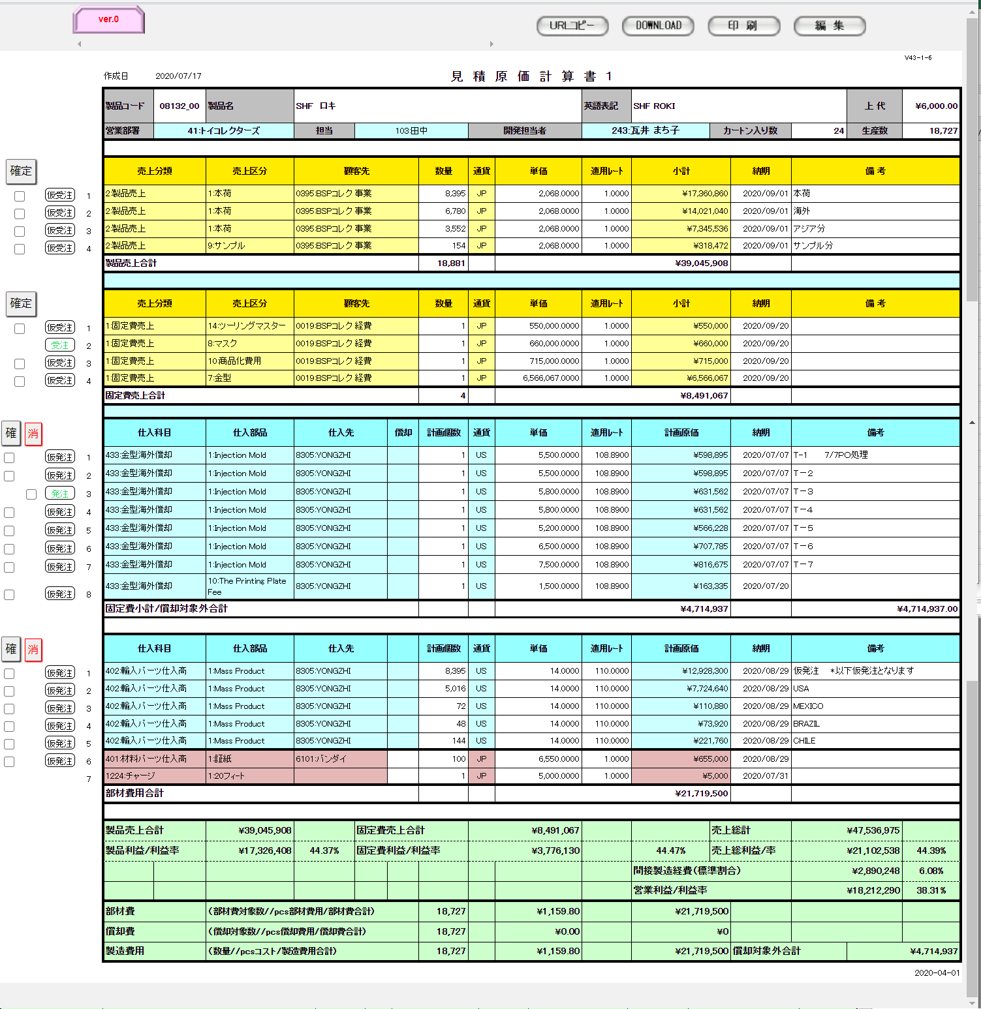

ヘッダ部

製品売上エリア

固定費売上エリア

固定費仕入エリア

部材費仕入エリア

経費エリア

フッタ部

編集モード

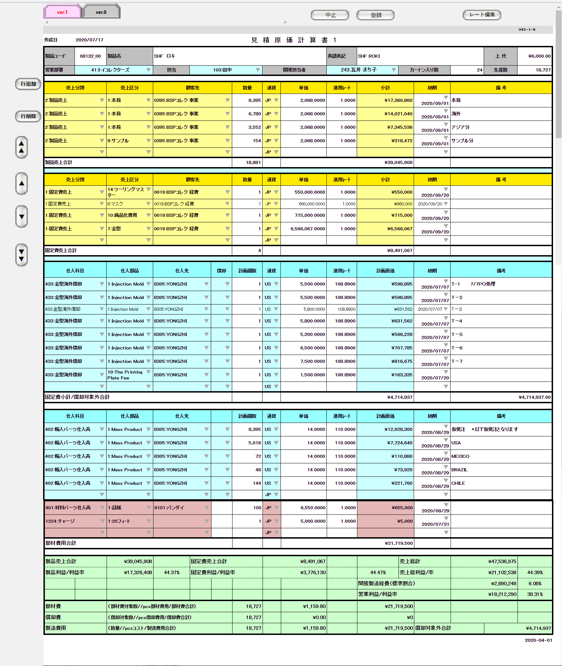

ヘッダ部

製品売上エリア

固定費売上エリア

固定費仕入エリア

部材費仕入エリア

経費エリア

フッタ部

 | ・入力プルダウン例（製品売上の売上区分） |  |  |  |  |  |  |  |  |  |  | ・入力プルダウン例（通貨）
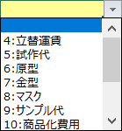

履歴閲覧モード

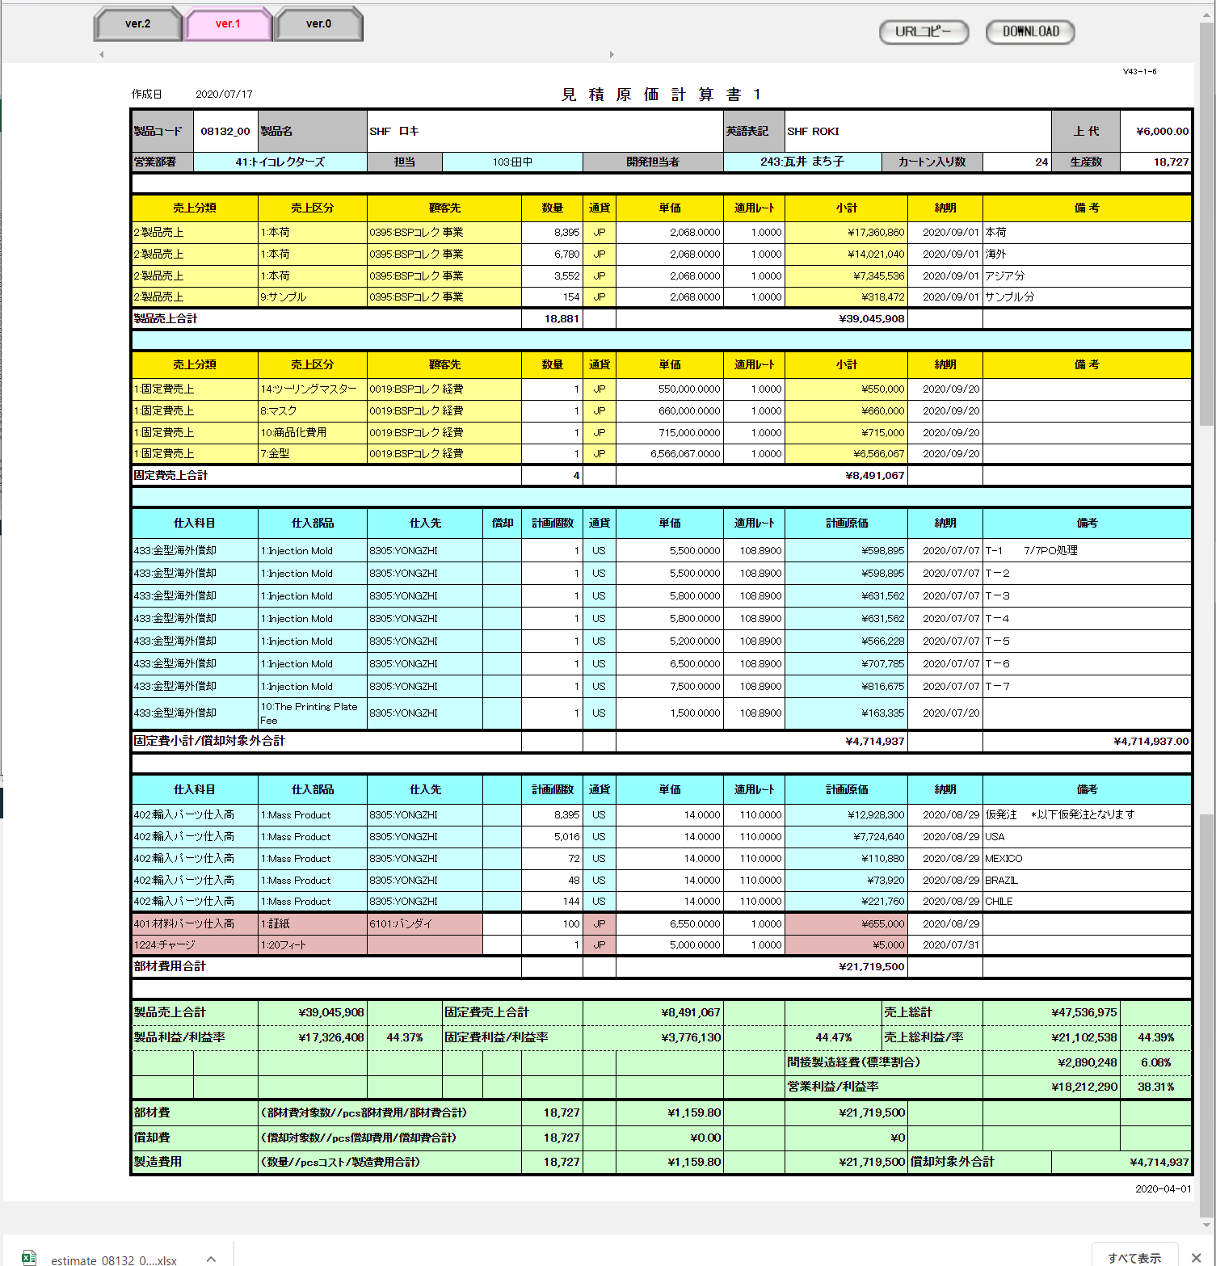

印刷モード

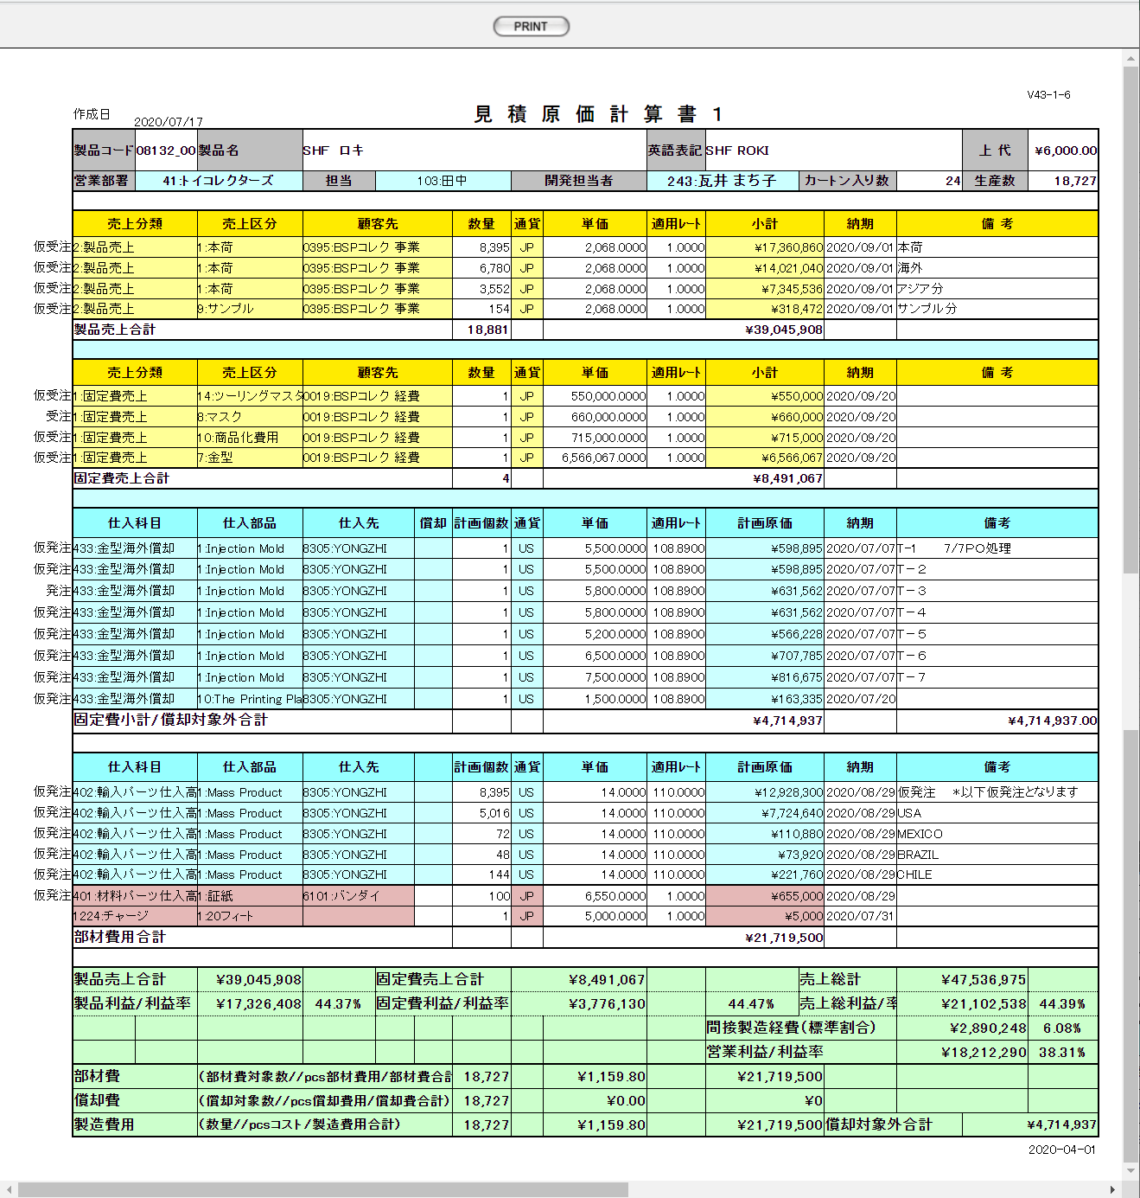

派生画面
1 | U-05-03 |  |  |  | 発注確定タイプ選択画面 |  |  |  | 発注確定ボタン押下の際に確定タイプ、発注書No候補リストを選択する画面。この画面は前画面(U-03-05)上に表示するJavaScript制御のダイアログである。

画面レイアウト

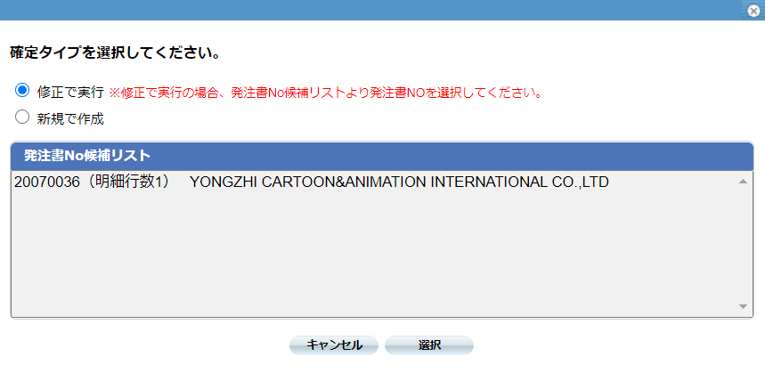

2 | U-03-06-1 |  |  |  | 登録完了画面 |  |  |  | 見積原価計算書の登録完了メッセージを表示する画面。この画面は元画面(U-03-06)とは別ウィンドウで表示する。

画面レイアウト

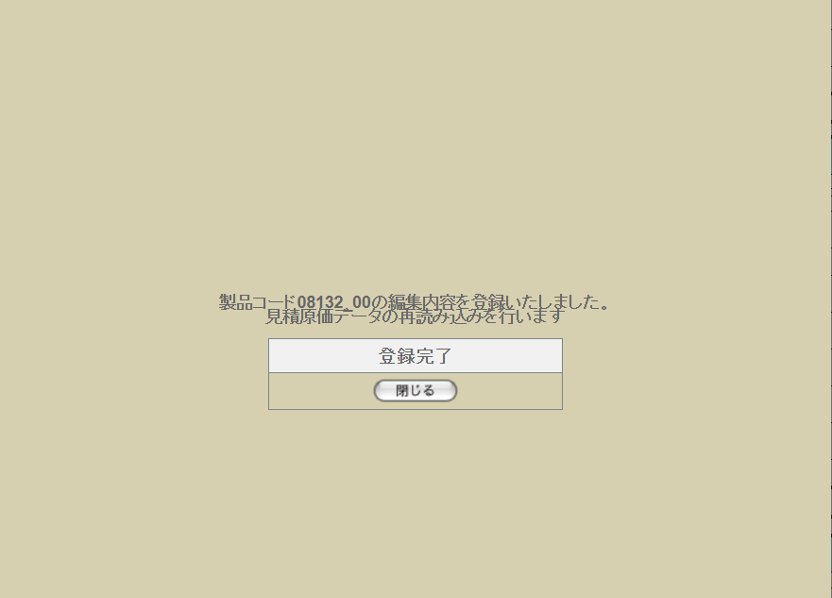

3 | U-03-06-2 |  |  |  | レート一括編集画面 |  |  |  | 見積原価編集画面のレート編集ボタン押下の際に編集対象となる通貨、納期年月、適用レートを指定する画面。この画面は前画面(U-03-06)上に表示するJavaScript制御のダイアログである。

画面レイアウト

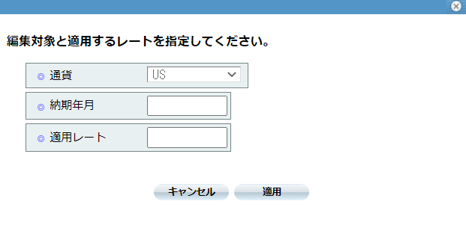

4 | U-03-06-3 |  |  |  | 確認ダイアログ【1】 |  |  |  | 編集モードで中止ボタンを押下した際に編集内容の破棄が行われることを通知する画面。この画面は前画面(U-03-06)上に表示するJavaScript制御のダイアログである。

画面レイアウト

 |  |  |  |  |  |  |  |  |  | ・Google Chromeの場合 |  |  |  |  |  |  |  | ・Microsoft Edgeの場合
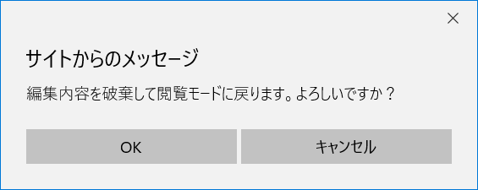

5 | U-03-06-4 |  |  |  | 確認ダイアログ【2】 |  |  |  | 編集モードで登録ボタンを押下した際に編集内容の保存と画面遷移、データの再読み込みが行われることを通知する画面。この画面は前画面(U-03-06)上に表示するJavaScript制御のダイアログである。

画面レイアウト

 |  |  |  |  |  |  |  |  |  | ・Google Chromeの場合 |  |  |  |  |  |  |  | ・Microsoft Edgeの場合
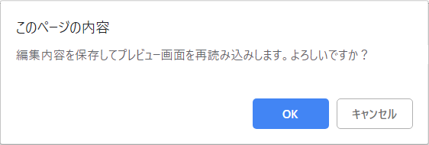
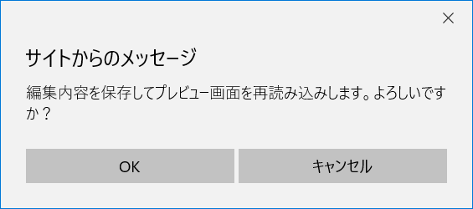

6 | U-03-06-5 |  |  |  | 確認ダイアログ【3】 |  |  |  | 受注確定ボタン押下の際に確定を行ってよいか確認する画面。この画面は前画面(U-03-06)上に表示するJavaScript制御のダイアログである。

画面レイアウト

 |  |  |  |  |  |  |  |  |  | ・Google Chromeの場合 |  |  |  |  |  |  |  | ・Microsoft Edgeの場合
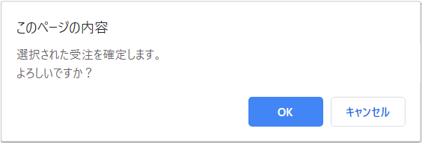
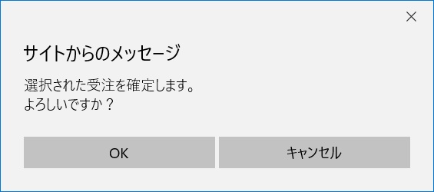

7 | U-03-06-6 |  |  |  | 確認ダイアログ【4】 |  |  |  | 発注確定取消ボタン押下の際に確定取消を行ってよいか確認する画面。この画面は前画面(U-03-06)上に表示するJavaScript制御のダイアログである。

画面レイアウト

 |  |  |  |  |  |  |  |  |  | ・Google Chromeの場合 |  |  |  |  |  |  |  | ・Microsoft Edgeの場合
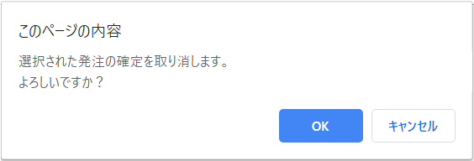
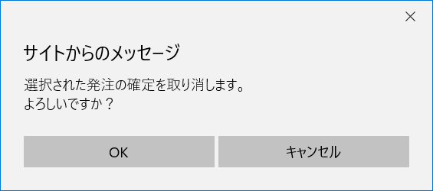

8 | U-03-06-7 |  |  |  | 確認ダイアログ【5】 |  |  |  | URLコピーボタン押下の際にURLコピー完了メッセージを表示する画面。この画面は前画面(U-03-06)上に表示するJavaScript制御のダイアログである。

画面レイアウト

 |  |  |  |  |  |  |  |  |  | ・Google Chromeの場合

項目定義
No. | 名称 |  |  |  |  | 部品 |  |  | I/O |  | 必須 | 形式 |  |  |  | 桁数 | 下限 | 上限 | 初期値
U-03-06 新レイアウト(閲覧モード)
閲覧モードトップメニュー
1 | 切替タブ |  |  |  |  | ボタン |  |  | I |  | - | - |  |  |  | - | - | - | 固定文字列「データ」+m_estimate.revisionnoの降順でソートした場合の並び順。
2 | URLコピー |  |  |  |  | ボタン |  |  | I |  | - | - |  |  |  | - | - | - | 固定値「URLコピー」
3 | ダウンロード |  |  |  |  | ボタン |  |  | I |  | - | - |  |  |  | - | - | - | 固定値「DOWNLOAD」
4 | 印刷 |  |  |  |  | ボタン |  |  | I |  | - | - |  |  |  | - | - | - | 固定値「印刷」
5 | 編集 |  |  |  |  | ボタン |  |  | I |  | - | - |  |  |  | - | - | - | 固定値「編集」
閲覧モードヘッダ部
6 | 製品コード |  |  |  |  | ラベル |  |  | O |  | - | 半角数字のみ |  |  |  | 5 | 00001 | 99999 | m_estimate.strproductcode
7 | 製品名 |  |  |  |  | ラベル |  |  | O |  | - | - |  |  |  | - | - | - | m_product.strproductname
8 | 製品名（英語） |  |  |  |  | ラベル |  |  | O |  | - | 半角英数字のみ |  |  |  | - | - | - | m_product.strproductenglishname
9 | 上代 |  |  |  |  | ラベル |  |  | O |  | - | 半角数字と「.」のみ |  |  |  | 14+4 | - | - | m_product.curretailprice
10 | 営業部署 |  |  |  |  | ラベル |  |  | O |  | - | 半角数字+「:」+ 文字列 |  |  |  | - | - | - | m_product.lnginchargegroupcode
11 | 担当 |  |  |  |  | ラベル |  |  | O |  | - | 半角数字+「:」+ 文字列 |  |  |  | - | - | - | m_product.strcustomerusername
12 | 開発担当者 |  |  |  |  | ラベル |  |  | O |  | - | 半角数字+「:」+ 文字列 |  |  |  | - | - | - | m_product.lnginchargeusercode
13 | カートン入数 |  |  |  |  | ラベル |  |  | O |  | - | 半角数字のみ |  |  |  | - | 1 | - | m_product.lngcartonquantity
14 | 生産数 |  |  |  |  | ラベル |  |  | O |  | - | 半角数字のみ |  |  |  | - | 1 | - | m_product.lngproductionquantity
閲覧モード受注明細部（製品売上エリア）※見積原価履歴マスタに最大リビジョン番号と関連する見積原価明細データの中に、売上分類コード=2：製品売上の明細を表示する

15 | 売上分類 |  |  |  |  | ラベル |  |  | O |  | ○ | 半角数字+「:」+ 文字列 |  |  |  | - | - | - | t_estimatedetail.lngsalesdivisioncode
 |  |  |  |  |  |  |  |  |  |  |  |  |  |  |  |  |  |  | m_salesdivision.strsalesdivisionname ※1
16 | 売上区分 |  |  |  |  | ラベル |  |  | O |  | ○ | 半角数字+「:」+ 文字列 |  |  |  | - | - | - | t_estimatedetail.lngsalesclasscode
 |  |  |  |  |  |  |  |  |  |  |  |  |  |  |  |  |  |  | m_salesclass.strsalesclassname
17 | 顧客先 |  |  |  |  | ラベル |  |  | O |  | ○ | 半角数字+「:」+ 文字列 |  |  |  | - | - | - | t_estimatedetail.lngcustomercompanycode
 |  |  |  |  |  |  |  |  |  |  |  |  |  |  |  |  |  |  | m_company.strcompanydisplayname
18 | 数量 |  |  |  |  | ラベル |  |  | O |  | ○ | 半角数字のみ |  |  |  | - | 1 | - | t_estimatedetail.lngproductquantity
19 | 製品売上合計数量 |  |  |  |  | ラベル |  |  | O |  | ○ | 半角数字のみ |  |  |  | - | 1 | - | t_estimatedetail.lngproductquantityの合計
20 | 通貨 |  |  |  |  | ラベル |  |  | O |  | ○ | 「JP」「US」「HK」の いずれか |  |  |  | 2 | - | - | t_estimatedetail.lngmonetaryunitcode
 |  |  |  |  |  |  |  |  |  |  |  |  |  |  |  |  |  |  | m_manetaryunit.strmanetaryacronym
21 | 単価 |  |  |  |  | ラベル |  |  | O |  | ○ | 半角数字、「.」のみ |  |  |  | 14+4 | 1 | - | t_estimatedetail.curproductprice
22 | 適用レート ※3 |  |  |  |  | ラベル |  |  | O |  | ○ | 半角数字、「.」のみ |  |  |  | 15+6 | - | - | t_estimatedetail.curconversionrate
23 | 小計 |  |  |  |  | ラベル |  |  | O |  | ○ | 「\」、半角数字、 「.」、「,」のみ ※4 |  |  |  | 14 | - | - | t_estimatedetail.lngproductquantity * t_estimatedetail.curproductprice * t_estimatedetail.curconversionrate 小数点以下切り捨て

24 | 製品売上合計金額 |  |  |  |  | ラベル |  |  | O |  | ○ | 「\」、半角数字、 「.」、「,」のみ ※5 |  |  |  | 14 | - | - | t_estimatedetail.cursubtotalpriceの合計

25 | 納期 |  |  |  |  | ラベル |  |  | O |  | ○ | yyyy/mm/dd |  |  |  | 14 | - | - | t_estimatedetail.dtmdeliverydate
26 | 備考 |  |  |  |  | ラベル |  |  | O |  | - | - |  |  |  | - | - | - | t_estimatedetail.strnote
閲覧モード受注明細部（固定費売上エリア）※見積原価履歴マスタに最大リビジョン番号と関連する見積原価明細データの中に、売上分類コード=1：固定費売上の明細を表示する

27 | 売上分類 |  |  |  |  | ラベル |  |  | O |  | ○ | 半角数字+「:」+ 文字列 |  |  |  | - | - | - | t_estimatedetail.lngsalesdivisioncode
 |  |  |  |  |  |  |  |  |  |  |  |  |  |  |  |  |  |  | m_salesdivision.strsalesdivisionname ※1
28 | 売上区分 |  |  |  |  | ラベル |  |  | O |  | ○ | 半角数字+「:」+ 文字列 |  |  |  | - | - | - | t_estimatedetail.lngsalesclasscode
 |  |  |  |  |  |  |  |  |  |  |  |  |  |  |  |  |  |  | m_salesclass.strsalesclassname
29 | 顧客先 |  |  |  |  | ラベル |  |  | O |  | ○ | 半角数字+「:」+ 文字列 |  |  |  | - | - | - | t_estimatedetail.lngcustomercompanycode
 |  |  |  |  |  |  |  |  |  |  |  |  |  |  |  |  |  |  | m_company.strcompanydisplayname
30 | 数量 |  |  |  |  | ラベル |  |  | O |  | ○ | 半角数字のみ |  |  |  | - | 1 | - | t_estimatedetail.lngproductquantity
31 | 固定費売上合計数量 |  |  |  |  | ラベル |  |  | O |  | ○ | 半角数字のみ |  |  |  | - | 1 | - | t_estimatedetail.lngproductquantityの合計
32 | 通貨 |  |  |  |  | ラベル |  |  | O |  | ○ | 「JP」「US」「HK」の いずれか |  |  |  | 2 | - | - | t_estimatedetail.lngmonetaryunitcode
 |  |  |  |  |  |  |  |  |  |  |  |  |  |  |  |  |  |  | m_manetaryunit.strmanetaryacronym
33 | 単価 |  |  |  |  | ラベル |  |  | O |  | ○ | 半角数字、「.」のみ |  |  |  | 14+4 | 1 | - | t_estimatedetail.curproductprice
34 | 適用レート ※3 |  |  |  |  | ラベル |  |  | O |  | ○ | 半角数字、「.」のみ |  |  |  | 15+6 | - | - | t_estimatedetail.curconversionrate
35 | 小計 |  |  |  |  | ラベル |  |  | O |  | ○ | 「\」、半角数字、 「.」、「,」のみ ※4 |  |  |  | 14 | - | - | t_estimatedetail.lngproductquantity * t_estimatedetail.curproductprice * t_estimatedetail.curconversionrate 小数点以下切り捨て

36 | 固定費売上合計金額 |  |  |  |  | ラベル |  |  | O |  | ○ | 「\」、半角数字、 「.」、「,」のみ ※5 |  |  |  | 14 | - | - | t_estimatedetail.cursubtotalpriceの合計

37 | 納期 |  |  |  |  | ラベル |  |  | O |  | ○ | yyyy/mm/dd |  |  |  | - | - | - | t_estimatedetail.dtmdeliverydate
38 | 備考 |  |  |  |  | ラベル |  |  | O |  | - | - |  |  |  | - | - | - | t_estimatedetail.strnote
閲覧モード発注明細部（固定費仕入エリア）※見積原価履歴マスタに最大リビジョン番号と関連する見積原価明細データの中に、見積原価計算書エリア区分番号=3の仕入部品に応じる明細を表示する

39 | 仕入科目 |  |  |  |  | ラベル |  |  | O |  | ○ | 半角数字+「:」+ 文字列 |  |  |  | - | - | - | t_estimatedetail.lngstocksubjectcode
 |  |  |  |  |  |  |  |  |  |  |  |  |  |  |  |  |  |  | m_stocksubject.strsubjectname
40 | 仕入部品 |  |  |  |  | ラベル |  |  | O |  | ○ | 半角数字+「:」+ 文字列 |  |  |  | - | - | - | t_estimatedetail.lngstockitemcode
 |  |  |  |  |  |  |  |  |  |  |  |  |  |  |  |  |  |  | m_stockitem.strstockitemname ※2
41 | 仕入先 |  |  |  |  | ラベル |  |  | O |  | ○ | 半角数字+「:」+ 文字列 |  |  |  | - | - | - | t_estimatedetail.lngcustomercompancode
 |  |  |  |  |  |  |  |  |  |  |  |  |  |  |  |  |  |  | m_company.strcompanydisplayname
42 | 償却 |  |  |  |  | ラベル |  |  | O |  | ○ | 「〇」、空文字のみ |  |  |  | - | - | - | t_estimatedetail.bytpayofftargetflag

43 | 計画個数 |  |  |  |  | ラベル |  |  | O |  | ○ | 半角数字のみ |  |  |  | - | 1 | - | t_estimatedetail.lngproductquantity
44 | 通貨 |  |  |  |  | ラベル |  |  | O |  | ○ | 「JP」「US」「HK」の いずれか |  |  |  | - | - | - | t_estimatedetail.lngmonetaryunitcode
 |  |  |  |  |  |  |  |  |  |  |  |  |  |  |  |  |  |  | m_manetaryunit.strmanetaryacronym
45 | 単価 |  |  |  |  | ラベル |  |  | O |  | ○ | 半角数字、「.」のみ |  |  |  | 14+4 | 1 | - | t_estimatedetail.curproductprice
46 | 適用レート ※3 |  |  |  |  | ラベル |  |  | O |  | ○ | 半角数字、「.」のみ |  |  |  | 15+4 | - | - | t_estimatedetail.curconversionrate
47 | 計画原価 |  |  |  |  | ラベル |  |  | O |  | ○ | 「\」、半角数字、 「.」、「,」のみ ※4 |  |  |  | 14+4 | - | - | t_estimatedetail.lngproductquantity * t_estimatedetail.curproductprice * t_estimatedetail.curconversionrate 小数点以下切り捨て

48 | 固定費小計 |  |  |  |  | ラベル |  |  | O |  | ○ | 「\」、半角数字、 「.」、「,」のみ ※5 |  |  |  | 14 | - | - | t_estimatedetail.cursubtotalpriceの合計

49 | 償却対象外合計 |  |  |  |  | ラベル |  |  | O |  | ○ | 「\」、半角数字、 「.」、「,」のみ ※5 |  |  |  | 14 | - | - | t_estimatedetail.bytpayofftargetflagがfalseのt_estimatedetail.cursubtotalpriceの合計

50 | 納期 |  |  |  |  | ラベル |  |  | O |  | ○ | yyyy/mm/dd |  |  |  | - | - | - | t_estimatedetail.dtmdeliverydate
51 | 備考 |  |  |  |  | ラベル |  |  | O |  | - | - |  |  |  | - | - | - | t_estimatedetail.strnote
閲覧モード発注明細部（部材費仕入エリア）※見積原価履歴マスタに最大リビジョン番号と関連する見積原価明細データの中に、見積原価計算書エリア区分番号=4,5の仕入部品に応じる明細を表示する

52 | 仕入科目 |  |  |  |  | ラベル |  |  | O |  | ○ | 半角数字+「:」+ 文字列 |  |  |  | - | - | - | t_estimatedetail.lngstocksubjectcode
 |  |  |  |  |  |  |  |  |  |  |  |  |  |  |  |  |  |  | m_pulldown.lngtargetarea ※1
 |  |  |  |  |  |  |  |  |  |  |  |  |  |  |  |  |  |  | m_stocksubject.strsubjectname
53 | 仕入部品 |  |  |  |  | ラベル |  |  | O |  | ○ | 半角数字+「:」+ 文字列 |  |  |  | - | - | - | t_estimatedetail.lngstockitemcode
 |  |  |  |  |  |  |  |  |  |  |  |  |  |  |  |  |  |  | m_stockitem.strstockitemname ※2
54 | 仕入先 |  |  |  |  | ラベル |  |  | O |  | ○ | 半角数字+「:」+ 文字列 |  |  |  | - | - | - | t_estimatedetail.lngcustomercompancode
 |  |  |  |  |  |  |  |  |  |  |  |  |  |  |  |  |  |  | m_company.strcompanydisplayname
55 | 償却 |  |  |  |  | ラベル |  |  | O |  | ○ | 「〇」、空文字のみ |  |  |  | - | - | - | t_estimatedetail.bytpayofftargetflag

56 | 計画個数 |  |  |  |  | ラベル |  |  | O |  | ○ | 半角数字のみ |  |  |  | - | 1 | - | t_estimatedetail.lngproductquantity
57 | 通貨 |  |  |  |  | ラベル |  |  | O |  | ○ | 「JP」「US」「HK」の いずれか |  |  |  | - | - | - | t_estimatedetail.lngmonetaryunitcode
 |  |  |  |  |  |  |  |  |  |  |  |  |  |  |  |  |  |  | m_manetaryunit.strmanetaryacronym
58 | 単価 |  |  |  |  | ラベル |  |  | O |  | ○ | 半角数字、「.」のみ |  |  |  | 14+4 | 1 | - | t_estimatedetail.curproductprice
59 | 適用レート ※3 |  |  |  |  | ラベル |  |  | O |  | ○ | 半角数字、「.」のみ |  |  |  | 15+4 | - | - | t_estimatedetail.curconversionrate
60 | 計画原価 |  |  |  |  | ラベル |  |  | O |  | ○ | 「\」、半角数字、 「.」、「,」のみ ※4 |  |  |  | 14 | - | - | t_estimatedetail.lngproductquantity * t_estimatedetail.curproductprice * t_estimatedetail.curconversionrate 小数点以下切り捨て

61 | 部材費合計 |  |  |  |  | ラベル |  |  | O |  | ○ | 「\」、半角数字、 「.」、「,」のみ ※5 |  |  |  | 14 | - | - | t_estimatedetail.cursubtotalpriceの合計

62 | 納期 |  |  |  |  | ラベル |  |  | O |  | ○ | yyyy/mm/dd |  |  |  | - | - | - | t_estimatedetail.dtmdeliverydate
63 | 備考 |  |  |  |  | ラベル |  |  | O |  | - | - |  |  |  | - | - | - | t_estimatedetail.strnote
閲覧モードフッター部
64 | 製品売上合計 |  |  |  |  | ラベル |  |  | O |  | ○ | 「\」、半角数字、 「.」、「,」のみ |  |  |  | 14 | - | - | 上記の製品売上合計
65 | 固定費売上合計 |  |  |  |  | ラベル |  |  | O |  | ○ | 「\」、半角数字、 「.」、「,」のみ |  |  |  | 14 | - | - | 上記の固定費売上合計
66 | 売上総計 |  |  |  |  | ラベル |  |  | O |  | ○ | 「\」、半角数字、 「.」、「,」のみ |  |  |  | 14 | - | - | 製品売上合計+固定費売上合計
67 | 製品利益 |  |  |  |  | ラベル |  |  | O |  | ○ | 「\」、半角数字、 「.」、「,」のみ |  |  |  | 14 | - | - | 製品売上合計-（部材費 + 償却費）
68 | 製品利益率 |  |  |  |  | ラベル |  |  | O |  | ○ | 「\」、半角数字、 「.」、「,」のみ ※5 |  |  |  | 14 | - | - | 製品売上合計=0の場合、0 それ以外の場合、,（製品売上合計-（部材費 + 償却費））/製品売上合計)
69 | 固定費利益 |  |  |  |  | ラベル |  |  | O |  | ○ | 「\」、半角数字、 「.」、「,」のみ ※5 |  |  |  | 14 | - | - | 固定費売上合計-上記の固定費小計
70 | 固定費利益率 |  |  |  |  | ラベル |  |  | O |  | ○ | 「\」、半角数字、 「.」、「,」のみ ※5 |  |  |  | 14 | - | - | 固定費売上合計=0の場合、0 それ以外の場合、,（固定費売上合計-上記の固定費小計）/固定費売上合計)
71 | 売上総利益 |  |  |  |  | ラベル |  |  | O |  | ○ | 「\」、半角数字、 「.」、「,」のみ |  |  |  | 14 | - | - | 製品利益 + 固定費利益
72 | 売上総利益率 |  |  |  |  | ラベル |  |  | O |  | ○ | 「\」、半角数字、 「.」、「,」のみ |  |  |  | 14 | - | - | 売上総計=0の場合、0 それ以外の場合、売上総利益/売上総計)
73 | 間接製造経費 |  |  |  |  | ラベル |  |  | O |  | ○ | 「\」、半角数字、 「.」、「,」のみ |  |  |  | 14 | - | - | 売上総計 * 6.08% (小数点切り捨て）
74 | 標準割合 |  |  |  |  | ラベル |  |  | O |  | ○ | 「\」、半角数字、 「.」、「,」のみ |  |  |  | 14 | - | - | 6.08%
75 | 営業利益 |  |  |  |  | ラベル |  |  | O |  | ○ | 「\」、半角数字、 「.」、「,」のみ |  |  |  | 14 | - | - | 売上総利益 - 間接製造経費
76 | 営業利益率 |  |  |  |  | ラベル |  |  | O |  | ○ | 「\」、半角数字、 「.」、「,」のみ |  |  |  | 14 | - | - | 売上総計=0の場合、0 それ以外の場合、営業利益/売上総計)
77 | 部材費対象数 |  |  |  |  | ラベル |  |  | O |  | ○ | 「\」、半角数字、 「.」、「,」のみ |  |  |  | 14 | - | - | 上記の生産数
78 | ｐｃｓ部材費用 |  |  |  |  | ラベル |  |  | O |  | ○ | 「\」、半角数字、 「.」、「,」のみ |  |  |  | 14 | - | - | 上記の生産数=0の場合、0 それ以外の場合、上記の部材費合計/生産数
79 | 部材費合計 |  |  |  |  | ラベル |  |  | O |  | ○ | 「\」、半角数字、 「.」、「,」のみ |  |  |  | 14 | - | - | 上記の部材費用合計
80 | 償却対象数 |  |  |  |  | ラベル |  |  | O |  | ○ | 「\」、半角数字、 「.」、「,」のみ |  |  |  | 14 | - | - | 上記の生産数
81 | ｐｃｓ償却費用 |  |  |  |  | ラベル |  |  | O |  | ○ | 「\」、半角数字、 「.」、「,」のみ |  |  |  | 14 | - | - | 上記の生産数=0の場合、0 それ以外の場合、固定費仕入エリアに償却フラグが〇の計画原価の合計/生産数
82 | 償却費合計 |  |  |  |  | ラベル |  |  | O |  | ○ | 「\」、半角数字、 「.」、「,」のみ |  |  |  | 14 | - | - | 固定費仕入エリアに償却フラグが〇の計画原価の合計
83 | 数量 |  |  |  |  | ラベル |  |  | O |  | ○ | 「\」、半角数字、 「.」、「,」のみ |  |  |  | 14 | - | - | 上記の生産数
84 | pcsコスト |  |  |  |  | ラベル |  |  | O |  | ○ | 「\」、半角数字、 「.」、「,」のみ |  |  |  | 14 | - | - | 上記の生産数=0の場合、0 それ以外の場合、（部材費合計+償却費合計）/生産数
85 | 製造費用合計 |  |  |  |  | ラベル |  |  | O |  | ○ | 「\」、半角数字、 「.」、「,」のみ |  |  |  | 14 | - | - | 部材費合計+償却費合計
86 | 償却対象外合計 |  |  |  |  | ラベル |  |  | O |  | ○ | 「\」、半角数字、 「.」、「,」のみ |  |  |  | 14 | - | - | 上記の償却対象外合計
閲覧モードサイド部(受発注確定処理・ステータス表示)※見積原価履歴マスタに最大リビジョン番号と関連する見積原価明細データの中に、応じる受注ステータス・発注ステータスにより下記を設定する

87 | 受注確定 |  |  |  |  | ボタン |  |  | I |  | - | - |  |  |  | - | - | - | 固定値「確定」
88 | 受注ステータス |  |  |  |  | ラベル |  |  | O |  | - | - |  |  |  | - | - | - | m_receive.lngreceivestatuscode = 1の場合固定値「仮受注」、m_receive.lngreceivestatuscode = 2の場合固定値「受注」 m_receive.lngreceivestatuscode = 4の場合固定値「納品済」m_receive.lngreceivestatuscode = 99の場合固定値「締め済」
89 | 受注確定選択 |  |  |  |  | チェックボックス |  |  | I |  | - | - |  |  |  | - | - | - | m_receive.lngreceivestatuscode = 1かつ m_receive.lngreceivestatuscodeに紐づくm_company.strcompanydisplaycodeが「0000」以外の場合のみOFFで表示
90 | 発注確定 |  |  |  |  | ボタン |  |  | I |  | - | - |  |  |  | - | - | - | 固定値「確」
91 | 発注確定取消 |  |  |  |  | ボタン |  |  | I |  | - | - |  |  |  | - | - | - | 固定値「消」
92 | 発注確定選択 |  |  |  |  | チェックボックス |  |  | I |  | - | - |  |  |  | - | - | - | m_order.lngorderstatuscode = 1かつm_order.lngcustomercompanycodeに紐づくm_company.strcompanydisplaycodeが「0000」以外の場合のみOFFで表示
93 | 発注確定取消選択 |  |  |  |  | チェックボックス |  |  | I |  | - | - |  |  |  | - | - | - | m_order.lngorderstatuscode = 2の場合のみOFFで表示
94 | 発注ステータス |  |  |  |  | ラベル |  |  | O |  | - | - |  |  |  | - | - | - | m_order.lngorderstatuscode = 1の場合固定値「仮発注」 m_order.lngorderstatuscode = 2の場合固定値「発注」 m_order.lngorderstatuscode = 4の場合固定値「納品済」 m_order.lngorderstatuscode = 99の場合固定値「締め済」
U-03-06 編集モード
編集モードサイド部(受発注確定処理・ステータス表示)
95 | 行追加 |  |  |  |  | ボタン |  |  | I |  | - | - |  |  |  | - | - | - | 固定値「行追加」
96 | 行削除 |  |  |  |  | ボタン |  |  | I |  | - | - |  |  |  | - | - | - | 固定値「行削除」
97 | ▲▲ |  |  |  |  | ボタン |  |  | I |  | - | - |  |  |  | - | - | - | 固定値「▲▲」
98 | ▲ |  |  |  |  | ボタン |  |  | I |  | - | - |  |  |  | - | - | - | 固定値「▲」
99 | ▼ |  |  |  |  | ボタン |  |  | I |  | - | - |  |  |  | - | - | - | 固定値「▼」
100 | ▼▼ |  |  |  |  | ボタン |  |  | I |  | - | - |  |  |  | - | - | - | 固定値「▼▼」
編集モードトップメニュー
101 | 切替タブ |  |  |  |  | ラベル |  |  | O |  | - | - |  |  |  | - | - | - | 固定文字列「データ」+m_estimate.revisionnoの降順でソートした場合の並び順。押下不可。
102 | 中止 |  |  |  |  | ボタン |  |  | I |  | - | - |  |  |  | - | - | - | 固定値「中止」
103 | 登録 |  |  |  |  | ボタン |  |  | I |  | - | - |  |  |  | - | - | - | 固定値「登録」
104 | レート編集 |  |  |  |  | ボタン |  |  | I |  | - | - |  |  |  | - | - | - | 固定値「レート編集」
編集モードヘッダ部
105 | 製品コード |  |  |  |  | ラベル |  |  | O |  | ○ | 半角数字のみ |  |  |  | 5 | 00001 | 99999 | m_estimate.strproductcode
106 | 製品名 |  |  |  |  | テキストボックス |  |  | I |  | ○ | - |  |  |  | - | - | - | m_product.strproductname
107 | 英語表記 |  |  |  |  | テキストボックス |  |  | I |  | ○ | 半角英数字のみ |  |  |  | - | - | - | m_product.strproductenglishname
108 | 上代 |  |  |  |  | テキストボックス |  |  | I |  | ○ | 半角数字と「.」のみ |  |  |  | 14+2 | - | - | m_product.curretailprice
109 | 営業部署 |  |  |  |  | プルダウン |  |  | I |  | ○ | 半角数字+「:」+ 文字列 |  |  |  | - | - | - | m_product.lnginchargegroupcode, m_group.strgroupname
110 | 担当 |  |  |  |  | プルダウン |  |  | I |  | ○ | 半角数字+「:」+ 文字列 |  |  |  | - | - | - | m_product.strcustomerusername, m_product.lngcustomerusercode
111 | 開発担当者 |  |  |  |  | プルダウン |  |  | I |  | ○ | 半角数字+「:」+ 文字列 |  |  |  | - | - | - | m_product.lnginchargeusercode, m_userstruserdisplayname
112 | カートン入数 |  |  |  |  | テキストボックス |  |  | I |  | ○ | 半角数字のみ |  |  |  | - | 1 | - | m_product.lngcartonquantity
113 | 生産数 |  |  |  |  | ラベル |  |  | O |  | ○ | 半角数字のみ |  |  |  | - | 1 | - | 製品売上エリアに売上区分=1:本荷の数量の合計
編集モード受注明細部（製品売上エリア）※見積原価履歴マスタに最大リビジョン番号と関連する見積原価明細データの中に、売上分類コード=2：製品売上の明細を表示する。該当明細の受注ステータスが受注、納品済、締め済の場合、下記の各項目が編集不可となる

114 | 売上分類 |  |  |  |  | プルダウン |  |  | I/O |  | ○ | 半角数字+「:」+ 文字列 |  |  |  | - | - | - | t_estimatedetail.lngsalesdivisioncode
 |  |  |  |  |  |  |  |  |  |  |  |  |  |  |  |  |  |  | m_pulldown.lngtargetarea ※6
 |  |  |  |  |  |  |  |  |  |  |  |  |  |  |  |  |  |  | m_salesdivision.strsalesdivisionname ※1
115 | 売上区分 |  |  |  |  | プルダウン |  |  | I/O |  | ○ | 半角数字+「:」+ 文字列 |  |  |  | - | - | - | t_estimatedetail.lngsalesclasscode
 |  |  |  |  |  |  |  |  |  |  |  |  |  |  |  |  |  |  | m_salesclass.strsalesclassname
116 | 顧客先 |  |  |  |  | プルダウン |  |  | I/O |  | ○ | 半角数字+「:」+ 文字列 |  |  |  | - | - | - | t_estimatedetail.lngcustomercompanycode
 |  |  |  |  |  |  |  |  |  |  |  |  |  |  |  |  |  |  | m_company.strcompanydisplayname
117 | 数量 |  |  |  |  | テキストボックス |  |  | I/O |  | ○ | 半角数字のみ |  |  |  | - | 1 | - | t_estimatedetail.lngproductquantity
118 | 製品売上合計数量 |  |  |  |  | ラベル |  |  | O |  | ○ | 半角数字のみ |  |  |  | - | 1 | - | t_estimatedetail.lngproductquantityの合計
119 | 通貨 |  |  |  |  | プルダウン |  |  | I/O |  | ○ | 「JP」「US」「HK」の いずれか |  |  |  | 2 | - | - | t_estimatedetail.lngmonetaryunitcode
 |  |  |  |  |  |  |  |  |  |  |  |  |  |  |  |  |  |  | m_manetaryunit.strmanetaryacronym
120 | 単価 |  |  |  |  | テキストボックス |  |  | I/O |  | ○ | 半角数字、「.」のみ |  |  |  | 14+4 | 1 | - | t_estimatedetail.curproductprice
121 | 適用レート ※3 |  |  |  |  | テキストボックス |  |  | I/O |  | ○ | 半角数字、「.」のみ |  |  |  | 14+4 | - | - | t_estimatedetail.curconversionrate
122 | 小計 |  |  |  |  | ラベル |  |  | O |  | ○ | 「\」、半角数字、 「.」、「,」のみ ※4 |  |  |  | 14 | - | - | t_estimatedetail.lngproductquantity * t_estimatedetail.curproductprice * t_estimatedetail.curconversionrate 小数点以下切り捨て

123 | 製品売上合計金額 |  |  |  |  | ラベル |  |  | O |  | ○ | 「\」、半角数字、 「.」、「,」のみ ※5 |  |  |  | 14 | - | - | t_estimatedetail.cursubtotalpriceの合計

124 | 納期 |  |  |  |  | テキストボックス |  |  | I/O |  | ○ | yyyy/mm/dd |  |  |  | - | - | - | t_estimatedetail.dtmdeliverydate
125 | 備考 |  |  |  |  | テキストボックス |  |  | I/O |  | - | - |  |  |  | - | - | - | t_estimatedetail.strnote
編集モード受注明細部（固定費売上エリア）※見積原価履歴マスタに最大リビジョン番号と関連する見積原価明細データの中に、売上分類コード=1：固定費売上の明細を表示する。該当明細の受注ステータスが受注、納品済、締め済の場合、下記の各項目が編集不可となる

126 | 売上分類 |  |  |  |  | プルダウン |  |  | I/O |  | ○ | 半角数字+「:」+ 文字列 |  |  |  | - | - | - | t_estimatedetail.lngsalesdivisioncode
 |  |  |  |  |  |  |  |  |  |  |  |  |  |  |  |  |  |  | m_pulldown.lngtargetarea ※6
 |  |  |  |  |  |  |  |  |  |  |  |  |  |  |  |  |  |  | m_salesdivision.strsalesdivisionname ※1
127 | 売上区分 |  |  |  |  | プルダウン |  |  | I/O |  | ○ | 半角数字+「:」+ 文字列 |  |  |  | - | - | - | t_estimatedetail.lngsalesclasscode
 |  |  |  |  |  |  |  |  |  |  |  |  |  |  |  |  |  |  | m_salesclass.strsalesclassname
128 | 顧客先 |  |  |  |  | プルダウン |  |  | I/O |  | ○ | 半角数字+「:」+ 文字列 |  |  |  | - | - | - | t_estimatedetail.lngcustomercompanycode
 |  |  |  |  |  |  |  |  |  |  |  |  |  |  |  |  |  |  | m_company.strcompanydisplayname
129 | 数量 |  |  |  |  | テキストボックス |  |  | I/O |  | ○ | 半角数字のみ |  |  |  | - | 1 | - | t_estimatedetail.lngproductquantity
130 | 固定費売上合計数量 |  |  |  |  | ラベル |  |  | O |  | ○ | 半角数字のみ |  |  |  | - | 1 | - | t_estimatedetail.lngproductquantityの合計
131 | 通貨 |  |  |  |  | プルダウン |  |  | I/O |  | ○ | 「JP」「US」「HK」の いずれか |  |  |  | 2 | - | - | t_estimatedetail.lngmonetaryunitcode
 |  |  |  |  |  |  |  |  |  |  |  |  |  |  |  |  |  |  | m_manetaryunit.strmanetaryacronym
132 | 単価 |  |  |  |  | テキストボックス |  |  | I/O |  | ○ | 半角数字、「.」のみ |  |  |  | 14+4 | 1 | - | t_estimatedetail.curproductprice
133 | 適用レート ※3 |  |  |  |  | テキストボックス |  |  | I/O |  | ○ | 半角数字、「.」のみ |  |  |  | 14+4 | - | - | t_estimatedetail.curconversionrate
134 | 小計 |  |  |  |  | ラベル |  |  | O |  | ○ | 「\」、半角数字、 「.」、「,」のみ ※4 |  |  |  | 14 | - | - | t_estimatedetail.lngproductquantity * t_estimatedetail.curproductprice * t_estimatedetail.curconversionrate 小数点以下切り捨て

135 | 固定費売上合計金額 |  |  |  |  | ラベル |  |  | I/O |  | ○ | 「\」、半角数字、 「.」、「,」のみ ※5 |  |  |  | 14 | - | - | t_estimatedetail.cursubtotalpriceの合計

136 | 納期 |  |  |  |  | テキストボックス |  |  | I/O |  | ○ | yyyy/mm/dd |  |  |  | - | - | - | t_estimatedetail.dtmdeliverydate
137 | 備考 |  |  |  |  | テキストボックス |  |  | I/O |  | - | - |  |  |  | - | - | - | t_estimatedetail.strnote
編集モード発注明細部（固定費仕入エリア）※見積原価履歴マスタに最大リビジョン番号と関連する見積原価明細データの中に、見積原価計算書エリア区分番号=3の仕入部品に応じる明細を表示する。該当明細の発注ステータスが発注、納品済、締め済の場合、下記の各項目が編集不可となる

138 | 仕入科目 |  |  |  |  | プルダウン |  |  | I/O |  | ○ | 半角数字+「:」+ 文字列 |  |  |  | - | - | - | t_estimatedetail.lngstocksubjectcode
 |  |  |  |  |  |  |  |  |  |  |  |  |  |  |  |  |  |  | m_pulldown.lngtargetarea ※1
 |  |  |  |  |  |  |  |  |  |  |  |  |  |  |  |  |  |  | m_stocksubject.strsubjectname
139 | 仕入部品 |  |  |  |  | プルダウン |  |  | I/O |  | ○ | 半角数字+「:」+ 文字列 |  |  |  | - | - | - | t_estimatedetail.lngstockitemcode
 |  |  |  |  |  |  |  |  |  |  |  |  |  |  |  |  |  |  | m_stockitem.strstockitemname ※2
140 | 仕入先 |  |  |  |  | プルダウン |  |  | I/O |  | ○ | 半角数字+「:」+ 文字列 |  |  |  | - | - | - | t_estimatedetail.lngcustomercompancode
 |  |  |  |  |  |  |  |  |  |  |  |  |  |  |  |  |  |  | m_company.strcompanydisplayname
141 | 償却 |  |  |  |  | プルダウン |  |  | I/O |  | ○ | 「〇」、空文字のみ |  |  |  | - | - | - | t_estimatedetail.bytpayofftargetflag

142 | 計画個数 |  |  |  |  | テキストボックス |  |  | I/O |  | ○ | 半角数字のみ |  |  |  | - | 1 | - | t_estimatedetail.lngproductquantity
143 | 通貨 |  |  |  |  | プルダウン |  |  | I/O |  | ○ | 「JP」「US」「HK」の いずれか |  |  |  | - | - | - | t_estimatedetail.lngmonetaryunitcode
 |  |  |  |  |  |  |  |  |  |  |  |  |  |  |  |  |  |  | m_manetaryunit.strmanetaryacronym
144 | 単価 |  |  |  |  | テキストボックス |  |  | I/O |  | ○ | 半角数字、「.」のみ |  |  |  | 14+4 | 1 | - | t_estimatedetail.curproductprice
145 | 適用レート ※3 |  |  |  |  | テキストボックス |  |  | I/O |  | ○ | 半角数字、「.」のみ |  |  |  | 15+4 | - | - | t_estimatedetail.curconversionrate
146 | 計画原価 |  |  |  |  | ラベル |  |  | O |  | ○ | 「\」、半角数字、 「.」、「,」のみ ※4 |  |  |  | 14 | - | - | t_estimatedetail.lngproductquantity * t_estimatedetail.curproductprice * t_estimatedetail.curconversionrate 小数点以下切り捨て

147 | 固定費小計 |  |  |  |  | ラベル |  |  | O |  | ○ | 「\」、半角数字、 「.」、「,」のみ ※5 |  |  |  | 14 | - | - | t_estimatedetail.cursubtotalpriceの合計

148 | 償却対象外合計 |  |  |  |  | ラベル |  |  | O |  | ○ | 「\」、半角数字、 「.」、「,」のみ ※5 |  |  |  | 14 | - | - | t_estimatedetail.bytpayofftargetflagがfalseのt_estimatedetail.cursubtotalpriceの合計

149 | 納期 |  |  |  |  | テキストボックス |  |  | I/O |  | ○ | yyyy/mm/dd |  |  |  | - | - | - | t_estimatedetail.dtmdeliverydate
150 | 備考 |  |  |  |  | テキストボックス |  |  | I/O |  | - | - |  |  |  | - | - | - | t_estimatedetail.strnote
編集モード発注明細部（部材費仕入エリア）※見積原価履歴マスタに最大リビジョン番号と関連する見積原価明細データの中に、見積原価計算書エリア区分番号=4,5の仕入部品に応じる明細を表示する

151 | 仕入科目 |  |  |  |  | プルダウン |  |  | I/O |  | ○ | 半角数字+「:」+ 文字列 |  |  |  | - | - | - | t_estimatedetail.lngstocksubjectcode
 |  |  |  |  |  |  |  |  |  |  |  |  |  |  |  |  |  |  | m_pulldown.lngtargetarea ※1
 |  |  |  |  |  |  |  |  |  |  |  |  |  |  |  |  |  |  | m_stocksubject.strsubjectname
152 | 仕入部品 |  |  |  |  | プルダウン |  |  | I/O |  | ○ | 半角数字+「:」+ 文字列 |  |  |  | - | - | - | t_estimatedetail.lngstockitemcode
 |  |  |  |  |  |  |  |  |  |  |  |  |  |  |  |  |  |  | m_stockitem.strstockitemname ※2
153 | 仕入先 |  |  |  |  | プルダウン |  |  | I/O |  | ○ | 半角数字+「:」+ 文字列 |  |  |  | - | - | - | t_estimatedetail.lngcustomercompancode
 |  |  |  |  |  |  |  |  |  |  |  |  |  |  |  |  |  |  | m_company.strcompanydisplayname
154 | 償却 |  |  |  |  | プルダウン |  |  | I/O |  | ○ | 「〇」、空文字のみ |  |  |  | - | - | - | t_estimatedetail.bytpayofftargetflag

155 | 計画個数 |  |  |  |  | テキストボックス |  |  | I/O |  | ○ | 半角数字のみ |  |  |  | - | 1 | - | t_estimatedetail.lngproductquantity
156 | 通貨 |  |  |  |  | プルダウン |  |  | I/O |  | ○ | 「JP」「US」「HK」の いずれか |  |  |  | - | - | - | t_estimatedetail.lngmonetaryunitcode
 |  |  |  |  |  |  |  |  |  |  |  |  |  |  |  |  |  |  | m_manetaryunit.strmanetaryacronym
157 | 単価 |  |  |  |  | テキストボックス |  |  | I/O |  | ○ | 半角数字、「.」のみ |  |  |  | 14+4 | 1 | - | t_estimatedetail.curproductprice
158 | 適用レート ※3 |  |  |  |  | テキストボックス |  |  | I/O |  | ○ | 半角数字、「.」のみ |  |  |  | 15+6 | - | - | t_estimatedetail.curconversionrate
159 | 計画原価 |  |  |  |  | ラベル |  |  | O |  | ○ | 「\」、半角数字、 「.」、「,」のみ ※4 |  |  |  | 14+4 | - | - | t_estimatedetail.lngproductquantity * t_estimatedetail.curproductprice * t_estimatedetail.curconversionrate 小数点以下切り捨て

160 | 部材費合計 |  |  |  |  | ラベル |  |  | O |  | ○ | 「\」、半角数字、 「.」、「,」のみ ※5 |  |  |  | 14+4 | - | - | t_estimatedetail.cursubtotalpriceの合計

161 | 納期 |  |  |  |  | テキストボックス |  |  | I/O |  | ○ | yyyy/mm/dd |  |  |  | 14 | - | - | t_estimatedetail.dtmdeliverydate
162 | 備考 |  |  |  |  | テキストボックス |  |  | I/O |  | - | - |  |  |  | - | - | - | t_estimatedetail.strnote
編集モードフッター部
163 | 製品売上合計 |  |  |  |  | ラベル |  |  | O |  | ○ | 「\」、半角数字、 「.」、「,」のみ |  |  |  | 14 | - | - | 上記の製品売上合計
164 | 固定費売上合計 |  |  |  |  | ラベル |  |  | O |  | ○ | 「\」、半角数字、 「.」、「,」のみ |  |  |  | 14 | - | - | 上記の固定費売上合計
165 | 売上総計 |  |  |  |  | ラベル |  |  | O |  | ○ | 「\」、半角数字、 「.」、「,」のみ |  |  |  | 14 | - | - | 製品売上合計+固定費売上合計
166 | 製品利益 |  |  |  |  | ラベル |  |  | O |  | ○ | 「\」、半角数字、 「.」、「,」のみ |  |  |  | 14 | - | - | 製品売上合計-（部材費 + 償却費）
167 | 製品利益率 |  |  |  |  | ラベル |  |  | O |  | ○ | 「\」、半角数字、 「.」、「,」のみ ※5 |  |  |  | 14 | - | - | 製品売上合計=0の場合、0 それ以外の場合、,（製品売上合計-（部材費 + 償却費））/製品売上合計)
168 | 固定費利益 |  |  |  |  | ラベル |  |  | O |  | ○ | 「\」、半角数字、 「.」、「,」のみ ※5 |  |  |  | 14 | - | - | 固定費売上合計-上記の固定費小計
169 | 固定費利益率 |  |  |  |  | ラベル |  |  | O |  | ○ | 「\」、半角数字、 「.」、「,」のみ ※5 |  |  |  | 14 | - | - | 固定費売上合計=0の場合、0 それ以外の場合、,（固定費売上合計-上記の固定費小計）/固定費売上合計)
170 | 売上総利益 |  |  |  |  | ラベル |  |  | O |  | ○ | 「\」、半角数字、 「.」、「,」のみ |  |  |  | 14 | - | - | 製品利益 + 固定費利益
171 | 売上総利益率 |  |  |  |  | ラベル |  |  | O |  | ○ | 「\」、半角数字、 「.」、「,」のみ |  |  |  | 14 | - | - | 売上総計=0の場合、0 それ以外の場合、売上総利益/売上総計)
172 | 間接製造経費 |  |  |  |  | ラベル |  |  | O |  | ○ | 「\」、半角数字、 「.」、「,」のみ |  |  |  | 14 | - | - | 売上総計 * 6.08% (小数点切り捨て）
173 | 標準割合 |  |  |  |  | ラベル |  |  | O |  | ○ | 「\」、半角数字、 「.」、「,」のみ |  |  |  | 14 | - | - | 6.08%
174 | 営業利益 |  |  |  |  | ラベル |  |  | O |  | ○ | 「\」、半角数字、 「.」、「,」のみ |  |  |  | 14 | - | - | 売上総利益 - 間接製造経費
175 | 営業利益率 |  |  |  |  | ラベル |  |  | O |  | ○ | 「\」、半角数字、 「.」、「,」のみ |  |  |  | 14 | - | - | 売上総計=0の場合、0 それ以外の場合、営業利益/売上総計)
176 | 部材費対象数 |  |  |  |  | ラベル |  |  | O |  | ○ | 「\」、半角数字、 「.」、「,」のみ |  |  |  | 14 | - | - | 上記の生産数
177 | ｐｃｓ部材費用 |  |  |  |  | ラベル |  |  | O |  | ○ | 「\」、半角数字、 「.」、「,」のみ |  |  |  | 14 | - | - | 上記の生産数=0の場合、0 それ以外の場合、上記の部材費合計/生産数
178 | 部材費合計 |  |  |  |  | ラベル |  |  | O |  | ○ | 「\」、半角数字、 「.」、「,」のみ |  |  |  | 14 | - | - | 上記の部材費用合計
179 | 償却対象数 |  |  |  |  | ラベル |  |  | O |  | ○ | 「\」、半角数字、 「.」、「,」のみ |  |  |  | 14 | - | - | 上記の生産数
180 | ｐｃｓ償却費用 |  |  |  |  | ラベル |  |  | O |  | ○ | 「\」、半角数字、 「.」、「,」のみ |  |  |  | 14 | - | - | 上記の生産数=0の場合、0 それ以外の場合、固定費仕入エリアに償却フラグが〇の計画原価の合計/生産数
181 | 償却費合計 |  |  |  |  | ラベル |  |  | O |  | ○ | 「\」、半角数字、 「.」、「,」のみ |  |  |  | 14 | - | - | 固定費仕入エリアに償却フラグが〇の計画原価の合計
182 | 数量 |  |  |  |  | ラベル |  |  | O |  | ○ | 「\」、半角数字、 「.」、「,」のみ |  |  |  | 14 | - | - | 上記の生産数
183 | pcsコスト |  |  |  |  | ラベル |  |  | O |  | ○ | 「\」、半角数字、 「.」、「,」のみ |  |  |  | 14 | - | - | 上記の生産数=0の場合、0 それ以外の場合、（部材費合計+償却費合計）/生産数
184 | 製造費用合計 |  |  |  |  | ラベル |  |  | O |  | ○ | 「\」、半角数字、 「.」、「,」のみ |  |  |  | 14 | - | - | 部材費合計+償却費合計
185 | 償却対象外合計 |  |  |  |  | ラベル |  |  | O |  | ○ | 「\」、半角数字、 「.」、「,」のみ |  |  |  | 14 | - | - | 上記の償却対象外合計
U-03-05-1 履歴閲覧モード
履歴閲覧モード受注明細部（製品売上エリア）※見積原価履歴マスタに選択されたリビジョンに応じる見積原価明細データの中に、売上分類コード=2：製品売上の明細を表示する。該当明細の受注ステータスが受注、納品済、締め済の場合、下記の各項目が編集不可となる

 | 各項目の設定は、閲覧モードを参照

履歴閲覧モード受注明細部（固定費売上エリア）※見積原価履歴マスタに選択されたリビジョンに応じる見積原価明細データの中に、売上分類コード=1：固定費売上の明細を表示する。該当明細の受注ステータスが受注、納品済、締め済の場合、下記の各項目が編集不可となる

 | 各項目の設定は、閲覧モードを参照

履歴閲覧モード発注明細部（固定費仕入エリア）※見積原価履歴マスタに選択されたリビジョンに応じる見積原価明細データの中に、見積原価計算書エリア区分番号=3の仕入部品に応じる明細を表示する。該当明細の発注ステータスが発注、納品済、締め済の場合、下記の各項目が編集不可となる

 | 各項目の設定は、閲覧モードを参照

履歴閲覧モード発注明細部（部材費仕入エリア）※見積原価履歴マスタに選択されたリビジョンに応じる見積原価明細データの中に、見積原価計算書エリア区分番号=4,5の仕入部品に応じる明細を表示する

 | 各項目の設定は、閲覧モードを参照

履歴閲覧モードフッター部
 | 各項目の設定は、閲覧モードを参照

U-03-05-2 印刷モード
印刷モードサイド部(受発注ステータス表示)※見積原価履歴マスタに最大リビジョン番号と関連する見積原価明細データの中に、応じる受注ステータス・発注ステータスにより下記を設定する

186 | 受注ステータス |  |  |  |  | ラベル |  |  | O |  | - | - |  |  |  | - | - | - | m_receive.lngreceivestatuscode = 1の場合固定値「仮受注」、m_receive.lngreceivestatuscode = 2の場合固定値「受注」 m_receive.lngreceivestatuscode = 4の場合固定値「納品済」m_receive.lngreceivestatuscode = 99の場合固定値「締め済」
187 | 発注ステータス |  |  |  |  | ラベル |  |  | O |  | - | - |  |  |  | - | - | - | m_order.lngorderstatuscode = 1の場合固定値「仮発注」 m_order.lngorderstatuscode = 2の場合固定値「発注」 m_order.lngorderstatuscode = 4の場合固定値「納品済」 m_order.lngorderstatuscode = 99の場合固定値「締め済」
印刷モード受注明細部（製品売上エリア）※見積原価履歴マスタに最大リビジョン番号と関連する見積原価明細データの中に、売上分類コード=2：製品売上の明細を表示する。該当明細の受注ステータスが受注、納品済、締め済の場合、下記の各項目が編集不可となる

 | 各項目の設定は、閲覧モードを参照

印刷モード受注明細部（固定費売上エリア）※見積原価履歴マスタに最大リビジョン番号と関連する見積原価明細データの中に、売上分類コード=1：固定費売上の明細を表示する。該当明細の受注ステータスが受注、納品済、締め済の場合、下記の各項目が編集不可となる

 | 各項目の設定は、閲覧モードを参照

印刷モード発注明細部（固定費仕入エリア）※見積原価履歴マスタに最大リビジョン番号と関連する見積原価明細データの中に、見積原価計算書エリア区分番号=3の仕入部品に応じる明細を表示する。該当明細の発注ステータスが発注、納品済、締め済の場合、下記の各項目が編集不可となる

 | 各項目の設定は、閲覧モードを参照

印刷モード発注明細部（部材費仕入エリア）※見積原価履歴マスタに最大リビジョン番号と関連する見積原価明細データの中に、見積原価計算書エリア区分番号=4,5の仕入部品に応じる明細を表示する。該当明細の発注ステータスが発注、納品済、締め済の場合、下記の各項目が編集不可となる

 | 各項目の設定は、閲覧モードを参照

印刷モードフッター部
 | 各項目の設定は、閲覧モードを参照

U-03-06-1
188 | 完了メッセージ |  |  |  |  | ラベル |  |  | O |  | - | - |  |  |  | - | - | - | 固定値(画面レイアウト参照)
189 | 製品コード |  |  |  |  | ラベル |  |  | O |  | - | - |  |  |  | - | - | - | m_estimate.strproductcode + "_" + m_estimate.strrevisecode
190 | 閉じる【1】 |  |  |  |  | ボタン |  |  | I |  | - | - |  |  |  | - | - | - | 固定値「閉じる」
U-03-06-2
191 | 通貨 |  |  |  |  | プルダウン |  |  | I |  | 〇 | 「JP」「US」「HK」の いずれか |  |  |  | - | - | - | US
192 | 納期年月 |  |  |  |  | テキストボックス |  |  | I |  | 〇 | yyyy/mm |  |  |  | - | - | - | フォーカスを失った場合、yyyy/mm自動的に補助する
193 | 適用レート |  |  |  |  | テキストボックス |  |  | I |  | 〇 | - |  |  |  | - | - | - | フォーカスを失った場合、小数点4桁まで自動的に補助する
194 | キャンセル【6】 |  |  |  |  | ボタン |  |  | O |  | - | - |  |  |  | - | - | - | 固定値「キャンセル」
195 | 適用 |  |  |  |  | ボタン |  |  | O |  | - | - |  |  |  | - | - | - | 固定値「適用」
U-05-03
196 | 修正で実行 |  |  |  |  | ラベル |  |  | O |  | - | - |  |  |  | - | - | - | 固定値(画面レイアウト参照)
197 | 新規で作成 |  |  |  |  | ラベル |  |  | O |  | - | - |  |  |  | - | - | - | m_estimate.strproductcode
発注書No候補リスト※確定しようとする明細と同じエリア、同じ仕入先、通貨単位、発注ステータス<4：納品済の発注書データの発注書NOと仕入先データを表示する
198 | 発注書No |  |  |  |  | ラベル |  |  | O |  | - | - |  |  |  | - | - | - | m_purchaseorder.strordercode
199 | 仕入先 |  |  |  |  | ラベル |  |  | O |  | - | - |  |  |  | - | - | - | m_purchaseorder.strcustomername
200 | キャンセル【7】 |  |  |  |  | ボタン |  |  | I |  | - | - |  |  |  | - | - | - | 固定値「キャンセル」
201 | 選択 |  |  |  |  | ボタン |  |  | I |  | - | - |  |  |  | - | - | - | 固定値「選択」
U-03-06-3
202 | 確認メッセージ【1】 |  |  |  |  | ラベル |  |  | O |  | - | - |  |  |  | - | - | - | 固定値(画面レイアウト参照)
203 | OK【1】 |  |  |  |  | ボタン |  |  | I |  | - | - |  |  |  | - | - | - | 固定値「OK」
204 | キャンセル【1】 |  |  |  |  | ボタン |  |  | I |  | - | - |  |  |  | - | - | - | 固定値「キャンセル」
U-03-06-4
205 | 確認メッセージ【2】 |  |  |  |  | ラベル |  |  | O |  | - | - |  |  |  | - | - | - | 固定値(画面レイアウト参照)
206 | OK【2】 |  |  |  |  | ボタン |  |  | I |  | - | - |  |  |  | - | - | - | 固定値「OK」
207 | キャンセル【2】 |  |  |  |  | ボタン |  |  | I |  | - | - |  |  |  | - | - | - | 固定値「キャンセル」
U-03-06-5
208 | 確認メッセージ【3】 |  |  |  |  | ラベル |  |  | O |  | - | - |  |  |  | - | - | - | 固定値(画面レイアウト参照)
209 | OK【3】 |  |  |  |  | ボタン |  |  | I |  | - | - |  |  |  | - | - | - | 固定値「OK」
210 | キャンセル【3】 |  |  |  |  | ボタン |  |  | I |  | - | - |  |  |  | - | - | - | 固定値「キャンセル」
U-03-06-6
211 | 確認メッセージ【4】 |  |  |  |  | ラベル |  |  | O |  | - | - |  |  |  | - | - | - | 固定値(画面レイアウト参照)
212 | OK【4】 |  |  |  |  | ボタン |  |  | I |  | - | - |  |  |  | - | - | - | 固定値「OK」
213 | キャンセル【4】 |  |  |  |  | ボタン |  |  | I |  | - | - |  |  |  | - | - | - | 固定値「キャンセル」
U-03-06-7
214 | 確認メッセージ【5】 |  |  |  |  | ラベル |  |  | O |  | - | - |  |  |  | - | - | - | 固定値(画面レイアウト参照)
215 | OK【5】 |  |  |  |  | ボタン |  |  | I |  | - | - |  |  |  | - | - | - | 固定値「OK」
216 | キャンセル【5】 |  |  |  |  | ボタン |  |  | I |  | - | - |  |  |  | - | - | - | 固定値「キャンセル」
 |  | ※1 | m_salesdivision.strsalesdivisionnameの値が存在しない場合、「製品売上」とする
 |  | ※2 | 選択された「仕入科目」に連動して選択肢をセット
 |  | ※3 | 指定された「通貨」と「納期」に連動して自動設定
 |  | ※4 | 指定された「数量」「適用レート」「単価」に連動して自動設定
 |  | ※5 | 設定された「小計」に連動して自動設定
 |  | ※6 | プルダウンアイテム作成方法は「別紙 表示エリア振分け」を参照

動作定義
No. | 項目 |  |  |  |  |  | 動作 |  |  |  |  |  |  | 処理
1 | 切替タブ |  |  |  |  |  | クリック |  |  |  |  |  |  | 表示中データの見積原価番号とタブに設定されたリビジョン番号をキーに見積原価データを再検索し、同ウィンドウで再描画を行う
2 | URLコピー |  |  |  |  |  | クリック |  |  |  |  |  |  | 自画面のURLをクリップボードにコピーする。
3 | ダウンロード |  |  |  |  |  | クリック |  |  |  |  |  |  | 処理定義「ダウンロード」
4 | 印刷 |  |  |  |  |  | クリック |  |  |  |  |  |  | 表示中の見積原価計算書を印刷する
5 | 編集 |  |  |  |  |  | クリック |  |  |  |  |  |  | 処理定義「モード移行【1】」
6 | 受注確定 |  |  |  |  |  | クリック |  |  |  |  |  |  | 処理定義「受注確定チェック」
7 | 発注確定 |  |  |  |  |  | クリック |  |  |  |  |  |  | 処理定義「発注確定チェック」
8 | 発注確定取消 |  |  |  |  |  | クリック |  |  |  |  |  |  | 処理定義「発注確定取消チェック」
9 | 行追加 |  |  |  |  |  | クリック |  |  |  |  |  |  | 処理定義「行追加」
10 | 行削除 |  |  |  |  |  | クリック |  |  |  |  |  |  | 処理定義「行削除」
11 | ▲▲ |  |  |  |  |  | クリック |  |  |  |  |  |  | 処理定義「エリア内先頭に」
12 | ▲ |  |  |  |  |  | クリック |  |  |  |  |  |  | 処理定義「1行上に」
13 | ▼ |  |  |  |  |  | クリック |  |  |  |  |  |  | 処理定義「1行下に」
14 | ▼▼ |  |  |  |  |  | クリック |  |  |  |  |  |  | 処理定義「エリア内最後尾に」
15 | 中止 |  |  |  |  |  | クリック |  |  |  |  |  |  | 確認ダイアログ【1】(U-03-06-1)を開く
16 | 登録 |  |  |  |  |  | クリック |  |  |  |  |  |  | 確認ダイアログ【2】(U-03-06-2)を開く
17 | レート編集 |  |  |  |  |  | クリック |  |  |  |  |  |  | レート一括編集画面(U-03-06-2)を開く
15 | キャンセル【6】 |  |  |  |  |  | クリック |  |  |  |  |  |  | レート一括編集画面(U-03-06-2)を閉じる
16 | 適用 |  |  |  |  |  | クリック |  |  |  |  |  |  | 処理定義「必須チェック、表示用レート一括編集」
 | 修正で実行 |  |  |  |  |  | クリック |  |  |  |  |  |  | 発注書No候補リストが選択可能に設定する
 | 新規で作成 |  |  |  |  |  | クリック |  |  |  |  |  |  | 発注書No候補リストが選択不可に設定する
 | キャンセル【7】 |  |  |  |  |  |  |  |  |  |  |  |  | 発注確定タイプ選択画面（U-03-5）を閉じる
 | 選択 |  |  |  |  |  |  |  |  |  |  |  |  | 処理定義「発注確定用画面遷移」
18 | OK【1】 |  |  |  |  |  | クリック |  |  |  |  |  |  | 本ダイアログを閉じる、モード移行【2】
19 | キャンセル【1】 |  |  |  |  |  | クリック |  |  |  |  |  |  | 本ダイアログを閉じる。その他の処理は行わない。
20 | OK【2】 |  |  |  |  |  | クリック |  |  |  |  |  |  | 本ダイアログを閉じる、バリデーションチェック、レート編集、製品データ登録、見積原価データ登録、受発注データ登録、ロック解除、画面遷移
21 | キャンセル【2】 |  |  |  |  |  | クリック |  |  |  |  |  |  | 本ダイアログを閉じる。その他の処理は行わない。
22 | OK【3】 |  |  |  |  |  | クリック |  |  |  |  |  |  | 本ダイアログを閉じる、受注確定画面(U-04-05)を別ウィンドウで開く
23 | キャンセル【3】 |  |  |  |  |  | クリック |  |  |  |  |  |  | 本ダイアログを閉じる。その他の処理は行わない。
24 | OK【4】 |  |  |  |  |  | クリック |  |  |  |  |  |  | 本ダイアログを閉じる、発注確定画面(U-05-05)を別ウィンドウで開く
25 | キャンセル【4】 |  |  |  |  |  | クリック |  |  |  |  |  |  | 本ダイアログを閉じる。その他の処理は行わない。
26 | OK【5】 |  |  |  |  |  | クリック |  |  |  |  |  |  | 本ダイアログを閉じる、発注確定取消画面(U-05-03-1)を別ウィンドウで開く
27 | キャンセル【5】 |  |  |  |  |  | クリック |  |  |  |  |  |  | 本ダイアログを閉じる。その他の処理は行わない。
28 | 閉じる【1】 |  |  |  |  |  | クリック |  |  |  |  |  |  | 本画面を閉じる、モード移行【2】
29 | 閉じる【2】 |  |  |  |  |  | クリック |  |  |  |  |  |  | 本画面を閉じる。その他の処理は行わない。
30 | 閉じる【3】 |  |  |  |  |  | クリック |  |  |  |  |  |  | 本画面を閉じる。その他の処理は行わない。

処理定義
No. | 処理名 |  |  |  |  |  |  | 処理内容
1 | ダウンロード |  |  |  |  |  |  | 1 | ダウンロード用Excelデータを生成する。履歴が存在する場合は1ブックにまとめ、フッタ部等の計算式が設定されているセルはデータそのものではなく計算式を出力する(見た目上はデータが出力された状態になる)

 |  |  |  |  |  |  |  | 2 | 見積原価データをzip形式に圧縮してダウンロードする （ダウンロード先はブラウザが提供するダウンロード先選択機能で指定する）
2 | モード移行【1】 |  |  |  |  |  |  | 閲覧モードから編集モードへの移行。
 |  |  |  |  |  |  |  | 1 | 表示中のデータが最新リビジョンではない場合、もしくは排他制御テーブルを検索した結果が他ユーザ編集中であった場合はエラーメッセージを表示する。
 |  |  |  |  |  |  |  | 2 | 以下の仕様で排他制御テーブルに登録する。登録に失敗した場合はエラーメッセージを表示して処理を終了する。
 |  |  |  |  |  |  |  |  | 論理テーブル名 |  |  |  | 排他制御テーブル |  |  |  | 物理テーブル名 |  |  | t_exclusivecontrol
 |  |  |  |  |  |  |  |  | 論理名 |  |  |  | 物理名 |  |  |  | 値
 |  |  |  |  |  |  |  |  | 機能コード |  |  |  | lngfunctioncode |  |  |  | 編集ボタンの機能コード
 |  |  |  |  |  |  |  |  | 排他キー1 |  |  |  | strexclusivekey1 |  |  |  | 見積原価番号
 |  |  |  |  |  |  |  |  | 排他キー2 |  |  |  | strexclusivekey2 |  |  |  | リバイズコード
 |  |  |  |  |  |  |  |  | 排他キー3 |  |  |  | strexclusivekey3 |  |  |  | 0
 |  |  |  |  |  |  |  |  | ユーザーコード |  |  |  | lngusercode |  |  |  | ログインユーザーのユーザーコード
 |  |  |  |  |  |  |  |  | 端末IPアドレス |  |  |  | stripaddress |  |  |  | セッション情報のIPアドレス
 |  |  |  |  |  |  |  |  | 登録日 |  |  |  | dtminsertdate |  |  |  | システム日時
 |  |  |  |  |  |  |  | 3 | 見積原価編集画面（U-03-06）を同ウィンドウで開く
 |  |  |  |  |  |  |  | 4 | 各明細の受発注ステータスにより初期表示を設定する
 |  |  |  |  |  |  |  |  | ・受注明細の場合、受注ステータスが受注、納品済、締め済の場合、該当明細の各項目が編集不可となる
 |  |  |  |  |  |  |  |  | ・発注明細の場合、発注ステータスが受注、納品済、締め済の場合、該当明細の各項目が編集不可となる

3 | モード移行【2】 |  |  |  |  |  |  | 編集モードから閲覧モードへの移行。
 |  |  |  |  |  |  |  | 1 | 以下の条件で排他制御テーブルを削除する。削除に失敗した場合はエラーメッセージを表示して処理を終了する。
 |  |  |  |  |  |  |  |  | 論理テーブル名 |  |  |  | 排他制御テーブル |  |  |  | 物理テーブル名 |  |  | t_exclusivecontrol
 |  |  |  |  |  |  |  |  | 論理名 |  |  |  | 物理名 |  |  |  | 値
 |  |  |  |  |  |  |  |  | 機能コード |  |  |  | lngfunctioncode |  |  |  | 編集ボタンの機能コード
 |  |  |  |  |  |  |  |  | 排他キー1 |  |  |  | strexclusivekey1 |  |  |  | 見積原価番号
 |  |  |  |  |  |  |  |  | 排他キー2 |  |  |  | strexclusivekey2 |  |  |  | リバイズコード
 |  |  |  |  |  |  |  | 2 | 見積原価番号、見積原価リビジョン番号を条件として、見積原価マスタ、見積原価明細テーブル、製品マスタ、受注マスタ、受注明細テーブル、発注マスタ、発注明細テーブルより見積原価情報を取得する

 |  |  |  |  |  |  |  | 3 | 見積原価情報を見積原価編集画面（U-03-05）に設定し、同ウィンドウで開く

4 | 受注確定チェック |  |  |  |  |  |  | 1 | 受注確定選択チェックボックスが未選択状態の場合、下記エラーメッセージNo.3をアラートメッセージとして表示する

 |  |  |  |  |  |  |  | 2 | 受注確定選択チェックボックスが選択の場合、確認ダイアログ【3】(U-03-06-5)を開く
5 | 発注確定チェック |  |  |  |  |  |  | 1 | 発注確定チェックボックスが未選択状態の場合(発注確定取消チェックボックスの状態は問わない)、下記エラーメッセージNo.4をアラートメッセージとして表示する

 |  |  |  |  |  |  |  | 2 | 選択された明細と同じエリア、同じ仕入先、通貨単位、発注ステータス<4：納品済の発注書データの発注書NOと仕入先データを発注書No候補リストとして設定する

 |  |  |  |  |  |  |  | 3 | 発注書No候補リストが存在していない場合、発注確定画面（U-05-04）をポップアップで開く
 |  |  |  |  |  |  |  | 4 | 発注書No候補リストが存在する場合、発注確定選択画面（U-05-03）をポップアップで開く
 |  |  |  |  |  |  |  | 5 | 発注確定選択画面（U-05-03）に取得した発注書No候補リストを表示する
6 | 発注確定取消チェック |  |  |  |  |  |  | 1 | ログインしているユーザの権限が「ユーザ」・「ゲスト」・「経理担当者」の場合、下記エラーメッセージNo.8をアラートメッセージとして表示する

 |  |  |  |  |  |  |  | 2 | 発注確定取消チェックボックスが未選択状態の場合(発注確定チェックボックスの状態は問わない)、下記エラーメッセージNo.6をアラートメッセージとして表示する

 |  |  |  |  |  |  |  | 3 | 発注確定取消チェックボックスで異なる仕入先を持つ複数の明細行が選択された場合、下記エラーメッセージNo.7をアラートメッセージとして表示する

 |  |  |  |  |  |  |  | 4 | 確認ダイアログ【5】を開く
7 | 行追加 |  |  |  |  |  |  | 現在選択中の行が製品売上エリア、固定費売上エリア、固定費仕入エリア、部材費仕入エリアのいずれかである場合、現在選択中の行の直後に空行を1行追加する。
8 | 行削除 |  |  |  |  |  |  | 現在選択中の行が製品売上エリア、固定費売上エリア、固定費仕入エリア、部材費仕入エリアのいずれかの明細行である場合、現在選択中の行を削除する。
9 | エリア内先頭に |  |  |  |  |  |  | 現在選択中の行が製品売上エリア、固定費売上エリア、固定費仕入エリア、部材費仕入エリアのいずれかの明細行（2行目以降）である場合、現在選択中の行をエリアの先頭に移動する。
10 | 1行上に |  |  |  |  |  |  | 現在選択中の行が製品売上エリア、固定費売上エリア、固定費仕入エリア、部材費仕入エリアのいずれかの明細行（2行目以降）である場合、現在選択中の行を1行上に移動する。
11 | 1行下に |  |  |  |  |  |  | 現在選択中の行が製品売上エリア、固定費売上エリア、固定費仕入エリア、部材費仕入エリアのいずれかの明細行（最終行以外）である場合、現在選択中の行を1行下に移動する。
12 | エリア内最後尾に |  |  |  |  |  |  | 現在選択中の行が製品売上エリア、固定費売上エリア、固定費仕入エリア、部材費仕入エリアのいずれかの明細行（最終行以外）である場合、現在選択中の行を最終行に移動する。
13 | 必須チェック |  |  |  |  |  |  | 1 | 下記の入力チェックを行う。
 |  |  |  |  |  |  |  |  | 適用レートの必須チェック、数字チェック
 |  |  |  |  |  |  |  |  | 納期年月の必須チェック、日付チェック
 |  |  |  |  |  |  |  | 2 | 失敗の場合、エラーアラートメッセージを表示し、処理終了；
 |  |  |  |  |  |  |  | 3 | 成功の場合、表示用レート一括編集を行う
14 | 発注確定用画面遷移 |  |  |  |  |  |  | 1 | 「修正で実行」が選択され、発注書No候補リストにデータが選択されてない場合、下記エラーメッセージNo.11をアラートメッセージとして表示する

 |  |  |  |  |  |  |  | 2 | 「修正で実行」が選択され、発注書No候補リストにデータを選択した場合、発注書修正画面（U-05-09）に遷移する

 |  |  |  |  |  |  |  | 3 | 「新規で作成」を選択した場合、発注確定画面（U-05-04）に遷移する
15 | 表示用レート一括編集 |  |  |  |  |  |  | 各受発注明細の通貨と納期は、レート一括編集画面に設定された通貨、納期の年月と同じの場合、該当明細の適用レートは、レート一括編集画面に設定された適用レートを設定する
16 | バリデーションチェック |  |  |  |  |  |  | 詳細はシート「ワークシート登録」参照 エラーが発生した場合下記エラーメッセージNo.1またはNo.2をセットして処理定義No.8に進む
17 | レート編集 |  |  |  |  |  |  | 1 | 読み込み専用行のレート編集を行う
 |  |  |  |  |  |  |  |  | 更新対象：見積原価明細テーブル(t_estimatedetail)に最大リビジョンに応じる
 |  |  |  |  |  |  |  |  | 更新項目：適用レート = レート編集画面で設定された適用レート
 |  |  |  |  |  |  |  |  | 更新条件：見積原価番号 = 修正画面の見積原価番号
 |  |  |  |  |  |  |  |  | 見積原価明細番号 = 読込専用行の明細番号
 |  |  |  |  |  |  |  |  | 見積原価リビジョン番号 = 読込専用行の明細番号に応じる最大リビジョン番号
 |  |  |  |  |  |  |  |  | 通貨コード = レート編集画面で設定された通貨コード
 |  |  |  |  |  |  |  |  | 納期の年月 = レート編集画面で設定された納期年月

18 | 製品データ登録 見積原価データ登録 受発注データ登録 |  |  |  |  |  |  | 本書シート「ワークシート登録」の処理定義No.2～5を参照。ただし更新の場合下記処理を行う。
 |  |  |  |  |  |  |  | 1 | ヘッダ部(製品コード、製品名、製品名（英語）、上代、営業部署、担当、開発担当者、カートン入数、償却数pcs)に変更があった場合のみ、製品データの更新を行う
 |  |  |  |  |  |  |  | 2 | 更新対象の見積原価データ(m_estimate)中、リビジョン番号(lngrevisionno)の最大値を取得
 |  |  |  |  |  |  |  | 3 | 1で取得した最大値に+1した値をリビジョン番号として各データを新規登録
19 | 画面遷移 |  |  |  |  |  |  | 1 | エラーメッセージがセットされている場合、エラー画面を別ウィンドウで開く
 |  |  |  |  |  |  |  | 2 | エラーメッセージがセットされていない場合、完了メッセージに製品コードを挿入して登録完了画面(U-03-06-1)を別ウィンドウで開く

エラーメッセージ
No. | エラー内容 |  |  |  |  |  |  |  |  |  |  |  |  | エラーメッセージ
1 | パースチェックでエラーが発生 |  |  |  |  |  |  |  |  |  |  |  |  | ○○(パースエラーが発生した部分)□□(パースエラーが発生した項目)に誤りがあります。
 |  |  |  |  |  |  |  |  |  |  |  |  |  |  | 例：ヘッダ部製品名が未入力だった場合、“ヘッダ部製品名に誤りがあります。”
2 | マスタ整合性チェックでエラーが発生 |  |  |  |  |  |  |  |  |  |  |  |  | 「○○明細×行め：「△△(入力された値)」は□□マスタに存在しません。
 |  |  |  |  |  |  |  |  |  |  |  |  |  |  | 例：売上明細2行めの売上区分に「999」が入力されていた場合、“売上明細2行め：「999」は売上区分マスタに存在しません。”

3 | 受注確定明細選択チェックボックス未選択の状態で受注確定ボタンを押下 |  |  |  |  |  |  |  |  |  |  |  |  | 受注を確定する明細行を選択してください。

4 | 受注確定明細選択チェックボックスから異なる顧客先または異なる通貨を持つ複数の明細行を選択して発注確定ボタンを押下 |  |  |  |  |  |  |  |  |  |  |  |  | 複数の顧客先または通貨が指定されています。

5 | 発注確定明細選択チェックボックス未選択の状態で発注確定ボタンを押下 |  |  |  |  |  |  |  |  |  |  |  |  | 発注を確定する明細行を選択してください。

6 | 発注確定明細選択チェックボックスから異なる仕入先または通貨を持つ複数の明細行を選択して発注確定ボタンを押下 |  |  |  |  |  |  |  |  |  |  |  |  | 複数の仕入先または通貨が指定されています。

7 | 発注確定取消明細選択チェックボックス未選択の状態で発注確定取消ボタンを押下 |  |  |  |  |  |  |  |  |  |  |  |  | 発注確定を取り消す明細行を選択してください。

8 | 発注確定取消明細選択チェックボックスから複数の明細行を選択して発注確定取消ボタンを押下 |  |  |  |  |  |  |  |  |  |  |  |  | 複数の明細行が指定されています。

9 | ログインしているユーザの権限が「ユーザ」・「ゲスト」・「経理担当者」の場合 |  |  |  |  |  |  |  |  |  |  |  |  | 権限がありません。

10 | DB更新失敗(DBアクセスエラー、セッションエラー等) |  |  |  |  |  |  |  |  |  |  |  |  | 見積原価計算書の更新に失敗しました。
11 | 修正で実行が選択され、発注書No候補リストが選択されない状態、選択ボタンを押下 |  |  |  |  |  |  |  |  |  |  |  |  | 発注書No候補リストから発注書Noを選択してください。

見積原価削除
画面定義
共通情報 |  |  | プロジェクト名 |  | 株式会社クワガタ様向け KID'S 受発注機能改修 |  |  |  |  |  |  |  |  |  | 作成者 |  | solcom
 |  |  | システム名 |  | Kuwagata Integrated Dealing System (KID'S) |  |  |  |  |  |  |  |  |  | 作成日付 |  | 2020-04-01
 |  |  | 工程名 |  | 基本設計 |  |  |  |  |  |  |  |  |  | バージョン |  | 0.6
 |  |  | ドキュメントID |  | KIDS0002 |  |  |  |  |  |  |  |  |  | 更新者
 |  |  | ドキュメント名 |  | 基本設計 画面設計書 |  |  |  |  |  |  |  |  |  | 更新日付
書誌情報 |  |  | 画面ID |  | U-03-07
 |  |  | 画面の名称 |  | 見積原価削除
 |  |  | 概要 |  | ユーザに見える画面としては存在しない。見積原価一覧画面(U-03-04)で指定した見積原価計算書の削除を行う。

画面レイアウト

レイアウトなし

派生画面
1 | U-03-07-1 |  | 削除確認画面 |  |  | 削除する見積原価計算書を表示し、対象が正しいかの確認を促す画面。この画面は元画面(U-03-07)とは別ウィンドウで表示する。

画面レイアウト

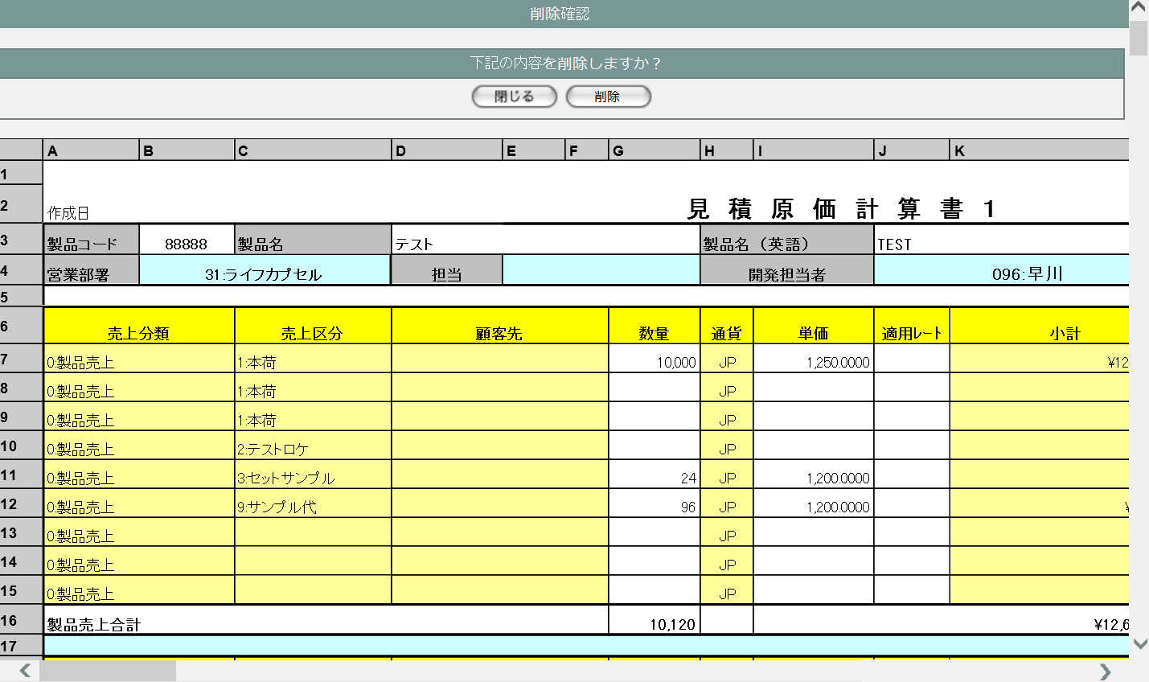

1
2

3

3 | U-03-07-3 |  | 削除不可警告画面 |  |  | すでに本受発注が行われている等、仕様的に見積原価データを削除できない場合に警告を表示する。この画面は元画面(U-03-07-1)とは別ウィンドウで表示する。

画面レイアウト



4

5

4 | U-03-07-2 |  | 削除完了画面 |  |  | 見積原価データの削除がエラーなく終了したことを通知する画面。削除確認画面(U-03-07-1)と同ウィンドウで遷移する。

画面レイアウト



7
6

8

5 | U-03-07-5 |  | エラー画面 |  |  | DBアクセスエラー等、見積原価データの削除時にシステム的なエラーが発生したことを通知する画面。削除確認画面(U-03-07-1)と同ウィンドウで遷移する。

画面レイアウト

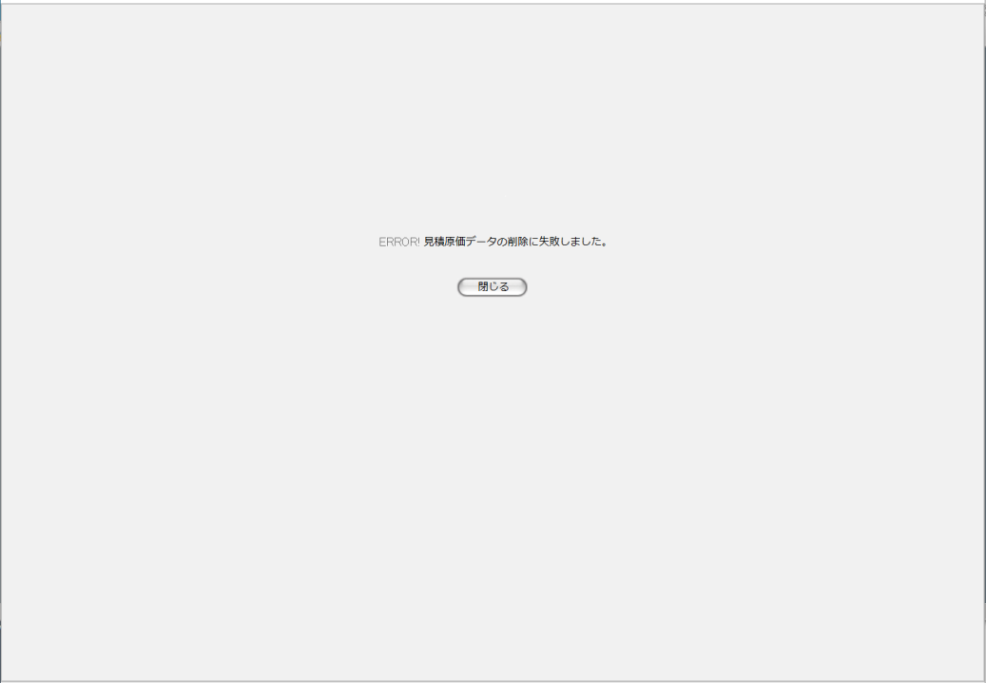

9

10

入力パラメータ
No. | 名称 |  |  |  | 概要 |  |  |  |  |  |  |  |  |  | 関連テーブル・カラム
1 | 見積原価番号 |  |  |  | 削除j対象の見積原価データおよびそれに紐づく受発注データ・受発注詳細データを特定するために使用される |  |  |  |  |  |  |  |  |  | m_estimate.lngestimateno

項目定義
No. | 名称 |  |  | 部品 |  |  | I/O | 必須 | 形式 |  |  | 桁数 | 下限 | 上限 | 初期値
1 | 閉じる【1】 |  |  | ボタン |  |  | I | - | - |  |  | - | - | - | 固定値「閉じる」
2 | 削除 |  |  | ボタン |  |  | I | - | - |  |  | - | - | - | 固定値「削除」
3 | データ表示エリア |  |  | ラベル |  |  | O | - | - |  |  | - | - | - | 検索された見積原価データ
4 | 警告メッセージ |  |  | ラベル |  |  | O | - | - |  |  | - | - | - | 固定値(画面レイアウト参照)
5 | 閉じる【2】 |  |  | ボタン |  |  | I | - | - |  |  | - | - | - | 固定値「閉じる」
6 | 完了メッセージ |  |  | ラベル |  |  | O | - | - |  |  | - | - | - | 固定値(画面レイアウト参照)
7 | 製品コード |  |  | ラベル |  |  | O | - | - |  |  | - | - | - | "m_estimate.strproductcode"_"m_estimate.strrevisecode"
8 | 閉じる【3】 |  |  | ボタン |  |  | I | - | - |  |  | - | - | - | 固定値「閉じる」
9 | エラーメッセージ |  |  | ラベル |  |  | O | - | - |  |  | - | - | - | 固定値(画面レイアウト参照)
10 | 閉じる【4】 |  |  | ボタン |  |  | I | - | - |  |  | - | - | - | 固定値「閉じる」

動作定義
No. | 項目 |  |  |  | 動作 |  |  |  |  |  | 処理
1 | 閉じる【1】 |  |  |  | クリック |  |  |  |  |  | 削除確認画面(U-03-07-1)を閉じて見積原価一覧画面(U-03-04)の表示状態に戻る
2 | 削除 |  |  |  | クリック |  |  |  |  |  | 削除判定、削除
3 | 閉じる【2】 |  |  |  | クリック |  |  |  |  |  | 削除不可警告画面(U-03-07-3)を閉じて見積原価一覧画面(U-03-04)の表示状態に戻る

4 | 閉じる【3】 |  |  |  | クリック |  |  |  |  |  | 完了画面(U-03-07-2)を閉じて見積原価一覧画面(U-03-04)の表示状態に戻る
5 | 閉じる【4】 |  |  |  | クリック |  |  |  |  |  | エラー画面(U-03-07-5)を閉じて見積原価一覧画面(U-03-04)の表示状態に戻る

処理定義
No. | 処理名 |  |  |  |  | 処理内容
1 | 削除判定 |  |  |  |  | 1 | 削除対象の見積原価データに紐づく受注データすべての受注ステータスコード(m_receive.lngreceivestatuscode)および紐づく発注データ全ての発注ステータスコード(m_order.lngorderstatuscode)を取得
 |  |  |  |  |  | 2 | 1件でも5(仮受注または仮発注)以外が存在していた場合、警告メッセージをセットして削除不可警告画面(U-03-07-3)を別ウィンドウで開く
 |  |  |  |  |  | 3 | 削除対象の見積原価の編集に該当する排他制御テーブルが存在していた場合、警告メッセージをセットして削除不可警告画面(U-03-07-3)を別ウィンドウで開く。
2 | 削除 |  |  |  |  | 1 | 削除対象の見積原価番号と一致するデータの製品コードを製品コード_delに修正する(全リビジョン)。 削除対象の見積原価データのリビジョン番号(m_estimate.lngrevisionno)を「-1」、製品コードを製品コード_delとした値を見積原価マスタに追加登録する。

 |  |  |  |  |  |  | 追加するレコードの登録内容
 |  |  |  |  |  |  | 論理テーブル名 |  |  | 見積原価マスタ |  |  | 物理テーブル名 |  |  | m_estimate
 |  |  |  |  |  |  | 論理名 |  |  | 物理名 |  |  | 値
 |  |  |  |  |  |  | 見積原価番号 |  |  | lngestimateno |  |  | 削除対象の見積原価番号
 |  |  |  |  |  |  | リビジョン番号 |  |  | lngrevisionno |  |  | 「-1」
 |  |  |  |  |  |  | 製品コード |  |  | strproductcode |  |  | 削除対象の見積原価の製品コード_del
 |  |  |  |  |  |  | 再販コード |  |  | strrevisecode |  |  | 削除対象の見積原価の製品に紐付く再販コード
 |  |  |  |  |  |  | 入力者コード |  |  | lnginputusercode |  |  | 入力者のユーザコード
 |  |  |  |  |  |  | 無効フラグ |  |  | bytinvalidflag |  |  | 「false」
 |  |  |  |  |  |  | 作成日時 |  |  | dtminsertdate |  |  | 入力日時

 |  |  |  |  |  | 2 | 削除対象の見積原価明細に紐づく受注マスタのデータについて、受注コードの前後に"*"を付与した値に修正する(全リビジョン）。 削除対象の見積原価明細に紐づく受注マスタの最新バージョンデータを基に、受注コード=受注コードの前後に"*"を付与した値、リビジョン番号=-1のデータを新規作成する。

 |  |  |  |  |  |  | 追加するレコードの登録内容
 |  |  |  |  |  |  | 論理テーブル名 |  |  | 受注マスタ |  |  | 物理テーブル名 |  |  | m_receive
 |  |  |  |  |  |  | 論理名 |  |  | 物理名 |  |  | 値
 |  |  |  |  |  |  | 受注番号 |  |  | lngreceiveno |  |  | 削除対象の見積原価明細に紐付く受注番号
 |  |  |  |  |  |  | リビジョン番号 |  |  | lngrevisionno |  |  | 「-1」
 |  |  |  |  |  |  | 受注コード |  |  | strreceivecode |  |  | 削除対象の受注番号に紐付く受注コードの前後に"*"を付与した値
 |  |  |  |  |  |  | 入力者コード |  |  | lnginputusercode |  |  | 入力者のユーザコード
 |  |  |  |  |  |  | 無効フラグ |  |  | bytinvalidflag |  |  | 「false」
 |  |  |  |  |  |  | 登録日 |  |  | dtminsertdate |  |  | 入力日時
 |  |  |  |  |  |  | 再販コード |  |  | strrevisecode |  |  | 削除対象の見積原価の製品に紐付く再販コード

 |  |  |  |  |  | 3 | 削除対象の見積原価明細に紐づく発注ヘッダの最新バージョンデータを基に、リビジョン番号=-1のデータを新規作成する。

 |  |  |  |  |  |  | テーブル論理名 |  |  | 発注マスタ |  |  | テーブル物理名 |  |  | m_order
 |  |  |  |  |  |  | 論理名 |  |  | 物理名 |  |  | 値
 |  |  |  |  |  |  | 発注番号 |  |  | lngorderno |  |  | 削除対象の見積原価明細に紐付く発注番号
 |  |  |  |  |  |  | リビジョン番号 |  |  | lngrevisionno |  |  | 「-1」
 |  |  |  |  |  |  | 発注コード |  |  | strordercode |  |  | 削除対象の発注番号に紐付く発注コード
 |  |  |  |  |  |  | 入力者コード |  |  | lnginputusercode |  |  | 入力者のユーザコード
 |  |  |  |  |  |  | 無効フラグ |  |  | bytinvalidflag |  |  | 「false」
 |  |  |  |  |  |  | 作成日時 |  |  | dtminsertdate |  |  | 入力日時

 |  |  |  |  |  | 4 | 削除対象の見積原価と製品番号及び再販コードが一致する製品マスタの無効フラグをtrue、製品コードを製品コード_delに修正する（全リビジョン） 削除対象の見積原価明細に紐づく製品マスタの最新バージョンデータを基に、リビジョン番号=-1、無効フラグ=trueのデータを新規作成する。

 |  |  |  |  |  |  | 論理テーブル名 |  |  |  | 製品マスタ |  | 物理テーブル名 |  |  | m_product
 |  |  |  |  |  |  | 論理名 |  |  | 物理名 |  |  | 値
 |  |  |  |  |  |  | 製品番号 |  |  | lngproductno |  |  | 削除対象の見積原価に紐付く製品番号
 |  |  |  |  |  |  | リビジョン番号 |  |  | lngrevisionno |  |  | 「-1」
 |  |  |  |  |  |  | 製品コード |  |  | strproductcode |  |  | 削除対象の見積原価の製品コード_del
 |  |  |  |  |  |  | 入力者コード |  |  | lnginputusercode |  |  | 入力者のユーザコード
 |  |  |  |  |  |  | 無効フラグ |  |  | bytinvalidflag |  |  | 「true」
 |  |  |  |  |  |  | 作成日時 |  |  | dtminsertdate |  |  | 入力日時
 |  |  |  |  |  |  | 再販コード |  |  | strrevisecode |  |  | 削除対象の製品番号に紐付く再販コード

 |  |  |  |  |  | 5 | DBエラー等何らかの理由で追加登録が完了しなかった場合、エラーメッセージをセットしてエラー画面(U-03-08-5)に同ウィンドウで遷移する

備考
1 | この画面で行われる処理には、
 | a | ステータス管理
 | がある。
 | 処理の詳細については別紙『KID'Sシステム改修 機能設計書.xlsx』の
 | a | シート「ステータス管理」
 | を参照のこと。

